Movie Data Part 2
포스터 이미지 | 영화 제목 | 장르 | 제작국가 | 감독 | 러닝타임 | 개봉일 | 등급 | 줄거리 | 검색 키워드 | 포스터 URL
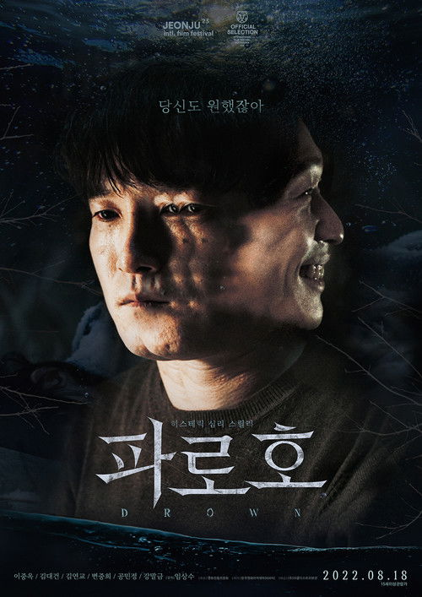 | 파로호 | 드라마 | South Korea | Lim Sang-su | 101분 | 2022-08-18 | 15 | 도우는 치매 노모를 돌보느라 장가도 못 간 마을의 소문난 효자다. 하지만 노모가 실종되자 사람들은 그를 가장 먼저 의심하고, 오직 단골 미용실 원장만 그의 편이다. 얼마 후 정체불명의 남자가 나타나 그의 주위를 맴돌고, 알고 지내던 다방 종업원 여자는 갑자기 의문스러운 눈빛과 미소로 그를 홀린다. 의심하고 지배하는 자, 의심받고 지배당하는 자... 진실을 삼켜버릴 가스라이팅이 시작된다 |  | https://image.tmdb.org/t/p/w500/xhkpRvE5dcgIeRSsHGMBHIV0OML.jpg
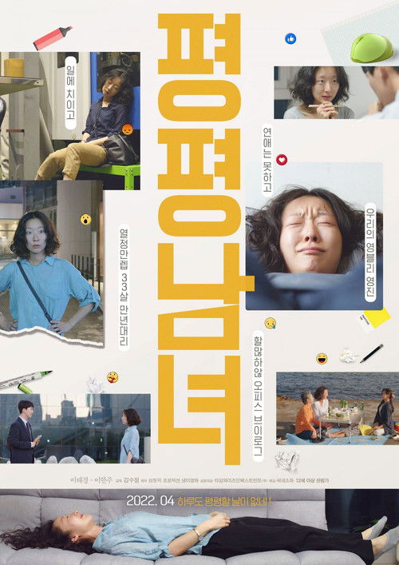 | 평평남녀 | 드라마, 미스터리, 스릴러, 공포 |  | Kim Soo-jung | 121분 | 2022-04-28 | 12 | 바쁜 회사일로 연애는 못하고 기막힌 아이디어는 까이기 일수. 승진은 남의 이야기. 열정만렙 33살 만년대리! 우리의 영블리 영진 어느 날, 능력은 없지만 빽은 있는 낙하산 준설이 그녀 앞에 떨어지고 하루도 평평할 날 없는 영진의 고달픈 일상이 시작되는데… |  | https://image.tmdb.org/t/p/w500/d0V51NP3hRoQbsocq0xx0xeTflF.jpg
 | 피는 물보다 진하다 | 액션 |  | Kim Hee-seong | 88분 | 2022-05-25 | 15 | 최대 청부폭력조직 '백정파'는 무자비함으로 악명 높은 해결사, 일명 '도깨비'를 앞세워 일대를 장악한다. 그러나, 베일에 싸인 ‘도깨비’ 두현은 친형제 같았던 영민의 죄를 뒤집어쓰고 10년의 수감생활을 하게 된다. 한편, 두현이 사라진 사이, ‘도깨비＇행세를 하며 조직을 차지한 영민은 두현의 출소 소식을 듣고 불안에 휩싸인다. 영민은 두현을 먼저 치기로 하고 새 삶을 시작하려던 두현은 결국, 진짜 ‘도깨비’의 부활을 선언하며 영민과 조직을 상대로 싸움을 시작하는데... |  | https://image.tmdb.org/t/p/w500/1pzF971jRJuaHoMscOmQhwQ0TWJ.jpg
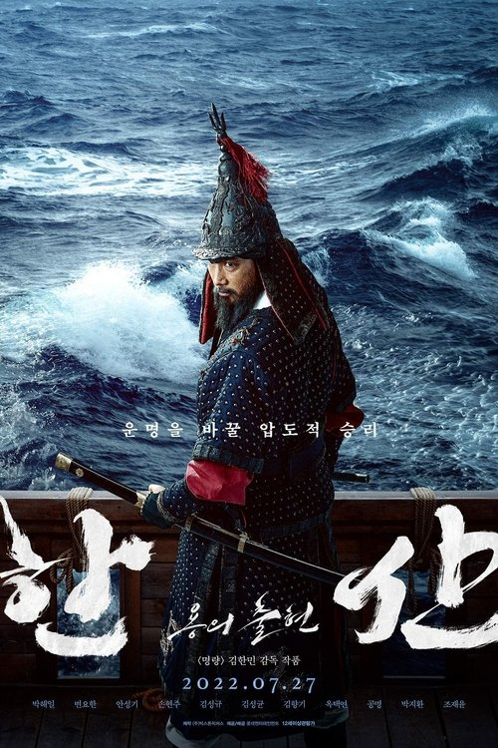 | 한산: 용의 출현 | 전쟁, 액션, 드라마, 역사 | South Korea | 김한민 | 129분 | 2022-07-27 | 12 | 1592년 4월, 조선은 임진왜란 발발 후 단 15일 만에 왜군에 한양을 빼앗기며 절체절명의 위기에 놓인다. 조선을 단숨에 점령한 왜군은 명나라로 향하는 야망을 꿈꾸며 대규모 병역을 부산포로 집결시킨다. 한편, 이순신 장군은 연이은 전쟁의 패배와 선조마저 의주로 파천하며 수세에 몰린 상황에서도 조선을 구하기 위해 전술을 고민하며 출전을 준비한다. 하지만 앞선 전투에서 손상을 입은 거북선의 출정이 어려워지고, 거북선의 도면마저 왜군의 첩보에 의해 도난당하게 되는데… | navy, battleship, naval warfare, japanese invasion of korea, korean navy, joseon dynasty (1392–1910), yi sun-sin, imjin war | https://image.tmdb.org/t/p/w500/9zPOnQfvWJde1bLR9Y6DF1WUlnJ.jpg
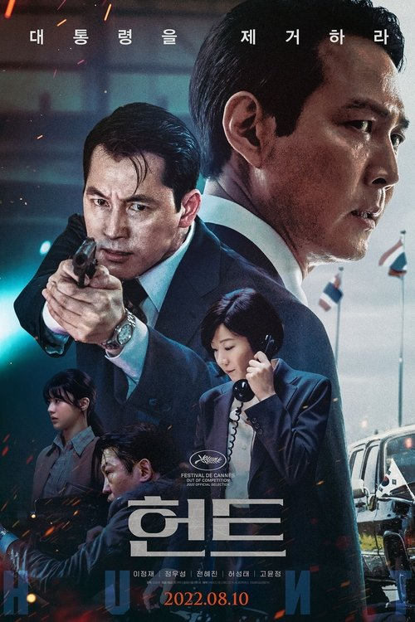 | 헌트 | 액션, 미스터리, 드라마 | South Korea | 이정재 | 131분 | 2022-08-10 | 15 | 북한 고위 관리가 망명을 요청한 이후, 안기부 해외팀 차장 박평호와 국내팀 차장 김정도는 동림으로 알려진 안기부 내 스파이, 남파간첩 총책임자를 밝혀내는 임무를 맡는다. 이윽고 동림이 국가 안보를 위태롭게 할 1급 비밀 정보를 누설하기 시작하고 안기부의 해외팀과 국내팀은 서로를 조사하기에 이른다. 당장 스파이를 밝혀내지 못하면 자신이 혐의를 받을 수 있는 일촉즉발의 상황에서 평호와 정도는 서서히 진실을 찾아내고, 마침내 대한민국 1호 암살 작전이라는 거대한 사건과 직면하게 되는데... | assassin, espionage, spy, intelligence, secret agent, 1980s, korea president, south korea, inter-korean relations, national intelligence service (nis), chun doo-hwan | https://image.tmdb.org/t/p/w500/bvXLSjCkKjPjXBO4xwwqtN4y8qA.jpg
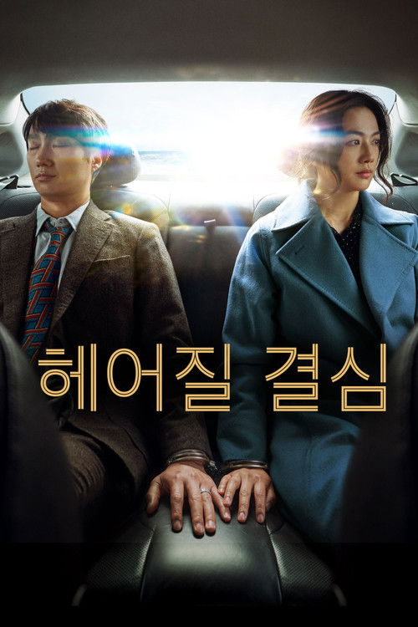 | 헤어질 결심 | 스릴러, 미스터리, 로맨스 | South Korea | 박찬욱 | 138분 | 2022-06-29 | 15 | 산 정상에서 추락한 한 남자의 변사 사건. 담당 형사 해준은 사망자의 아내 서래와 마주하게 된다. 남편의 죽음 앞에서 특별한 동요를 보이지 않는 서래. 경찰은 보통의 유가족과는 다른 서래를 용의선상에 올린다. 해준은 사건 당일의 알리바이 탐문과 신문, 잠복수사를 통해 서래를 알아가면서 그녀에 대한 관심이 점점 커져가는 것을 느낀다. 한편 좀처럼 속을 짐작하기 어려운 서래는 상대가 자신을 의심한다는 것을 알면서도 조금의 망설임도 없이 해준을 대하는데... | sea, secret love, police, widow, detective, mountain, investigation, language barrier, forbidden love, melancholy, foreign language, love, audio recording, phone, mountain climbing, murder mystery, murder suspect, busan, south korea, playful, south korea, police procedural, intense, powerful | https://image.tmdb.org/t/p/w500/rXEJ28XDQsogIGqwVEgwM2oDdpl.jpg
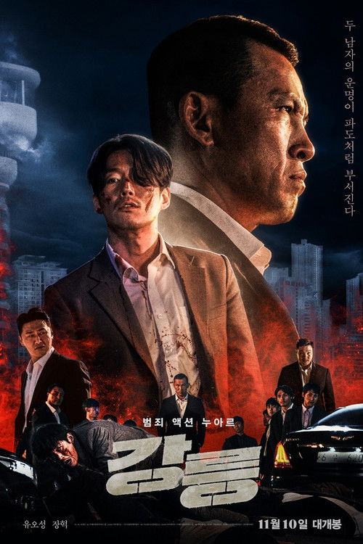 | 강릉 | 액션, 범죄, 드라마 | South Korea | Yoon Young-bin | 120분 | 2021-11-10 | 19 | 강릉 최대 조직의 ‘길석’ 평화와 의리를 중요시하며 질서 있게 살아가던 그의 앞에 강릉 최대 리조트 소유권을 노린 남자 ‘민석’이 나타난다. 첫 만남부터 서늘한 분위기가 감도는 둘, ‘민석’이 자신의 목표를 위해 본격적으로 움직이기 시작하면서 두 조직 사이에는 겉잡을 수 없는 전쟁이 시작되는데.. 거친 운명 앞에 놓인 두 남자 11월, 그들의 이야기가 시작된다 | gangster, ambition, film noir, betrayal, conspiracy | https://image.tmdb.org/t/p/w500/1MZ42GYL84wW4U9HtcKMuTOx6fD.jpg
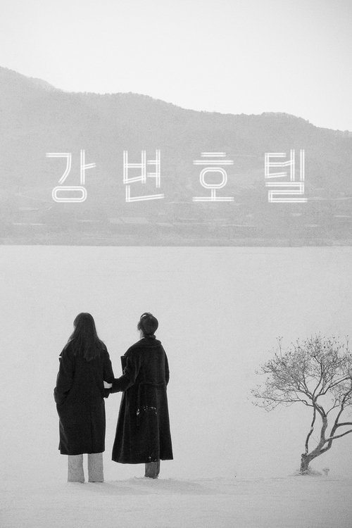 | 강변호텔 | 드라마 | South Korea | 홍상수 | 96분 | 2019-02-15 | 15 | 강변의 호텔에 공짜로 묵고 있는 시인이 오랫동안 안 본 두 아들을 부른다. 아무 이유없이 죽을 거 같다는 느낌이 들어서 부른 거다. 한 젊은 여자가 같이 살던 남자에게 배신을 당한 후 강변의 호텔에 방을 잡았다. 위로를 받으려 선배 언니를 부른다. 다들 사는 게 힘들다. 그 강변의 호텔에서 하루는 하루가 다인 양 하루 안에서 계속 시작하고 있고, 사람들은 서로를 바라만 보고 있다. | hotel, river, brunette, almond, south korea | https://image.tmdb.org/t/p/w500/ywaoCYngVWsjsNgekXfUhmcEMGZ.jpg
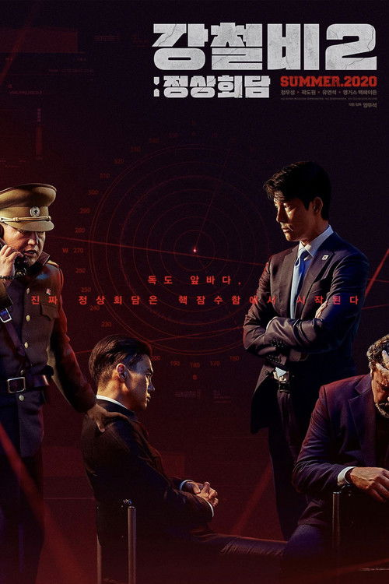 | 강철비 2: 정상회담 | 액션, 스릴러, 전쟁 | South Korea | 양우석 | 132분 | 2020-07-29 | 15 | 북미 평화협정 체결을 위한 대한민국 대통령, 북한의 최고지도자인 위원장과 미국 대통령간의 남북미 정상회담이 북한 원산에서 열린다. 북미 사이 좀처럼 이견이 좁혀지지 않는 가운데 최종 협상을 위해 고심하는 사이, 핵무기 포기와 평화체제 수립에 반발하는 북 호위총국장의 쿠데타가 발생하고, 납치된 세 정상은 북한 핵잠수함에 인질로 갇힌다. 그리고, 좁디 좁은 함장실 안, 예기치 못한 진정한 정상회담이 벌어지게 되는데... | usa president, submarine, politics, coup d'etat, summit, korean navy, nuclear submarine, inter-korean summit, korea president, inter-korean relations, based on webcomic or webtoon | https://image.tmdb.org/t/p/w500/rWDJIeUcNRreqog31NKgHIeFPs4.jpg
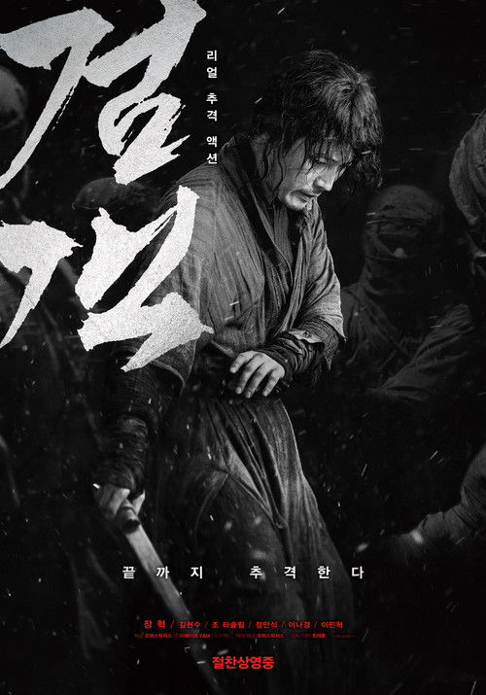 | 검객 | 액션, 드라마, 역사 | South Korea | Choi Jae-hoon | 100분 | 2020-09-23 | 15 | 광해군 폐위 후, 스스로 자취를 감춘 조선 최고의 검객 태율. 한편, 조선을 사이에 둔 청과 명의 대립으로 혼란은 극에 달하고, 청나라 황족 구루타이는 무리한 요구를 해대며 조선을 핍박한다. 백성들의 고통이 날로 더해가던 중, 구루타이의 수하들에 의해 태율의 딸이 공녀로 잡혀가고 만다. 세상을 등진 채 조용히 살고자 했던 조선 최고의 검객 태율은 딸을 구하기 위한 자비 없는 검을 휘두르기 시작하는데... | sword fight, joseon dynasty (1392–1910), chinese invasion of korea | https://image.tmdb.org/t/p/w500/cpthM8fEZoPGRcROtEJnOZGXEvY.jpg
 | 국가대표 2 | 드라마 | South Korea | Kim Jong-hyun | 126분 | 2016-08-10 | 12 | 유일무이 정통 아이스하키 선수 출신 에이스 지원. 자존심은 금메달 급, 현실은 쇼트트랙 강제퇴출 채경. 사는 게 심심한 아줌마, 빙판에선 열정의 프로 영자. 시간외 수당이 목표, 아이스하키협회 경리 출신 미란. 취집으로 인생 반전 꿈꾸는 전직 피겨요정 가연. 주장 급 멘탈 보유자, 최연소 국가대표 꿈나무 소현. 말만 번지르르, 주니어 아이스하키 우정상에 빛나는 국대 출신 감독 대웅. 이들이 뭉친 단 하나의 이유는 아오모리 동계 아시안 게임 출전! 출신불문, 경험부족, 능력제로 한 팀이 되는 것 자체가 도전이었던 이들에게 다가온 차가운 현실은 그저 동계 올림픽 유치를 위한 병풍 취급뿐이다. 뭉치면 싸우고 흩어지면 출전불가! 모두가 불가능하다고 믿었던 이들의 뜨거운 도전이 시작된다! | ice hockey, south korea | https://image.tmdb.org/t/p/w500/e6cJl4GDC0a47noDY5aHKLOhHJl.jpg
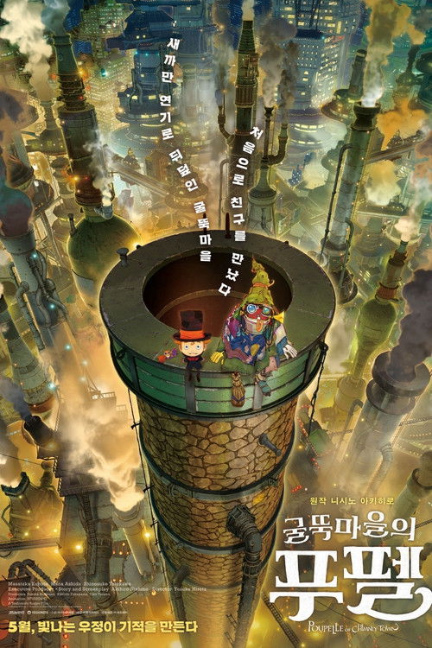 | 굴뚝마을의 푸펠 | 애니메이션, 드라마, 판타지, 모험 | Japan | 廣田裕介 | 100분 | 2020-12-25 | ALL | 새까만 연기로 뒤덮인 굴뚝마을에서는 1. 하늘을 올려다보지 말 것 2. 아무것도 궁금해하지 말 것 3. 함부로 믿지 말 것 별의 존재를 믿고 있는 외톨이 ‘루비치'와 쓰레기에서 태어난 ‘푸펠' 친구가 된 두 사람이 세상의 진실을 찾는 거대한 모험을 시작한다! | based on novel or book, magic, halloween party, steampunk, anime | https://image.tmdb.org/t/p/w500/bLVIZmq8RtoDEKqC28V1JpLXfXy.jpg
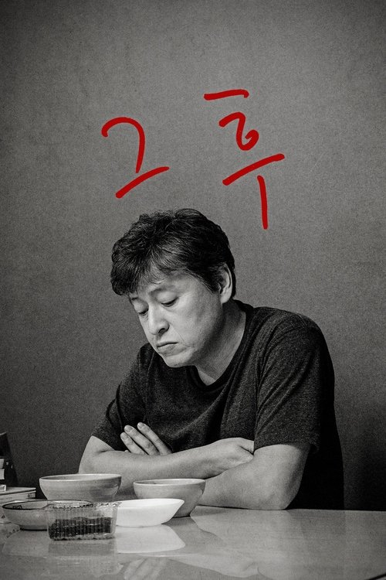 | 그 후 | 드라마, 로맨스 | South Korea | 홍상수 | 91분 | 2017-06-07 | 19 | 첫 출근날, 아름은 사장인 봉완의 헤어진 여자 자리에서 일하게 된다. 사랑의 노트가 발견되고, 봉완의 처가 회사로 찾아 오고, 아름은 헤어진 여자로 오해를 받는다. 결국 아름은 그날 회사를 그만 둘 수 밖에 없게 되는데… | rumor | https://image.tmdb.org/t/p/w500/nnM4hAz8R7mRcGJCOkWPLe3hkgf.jpg
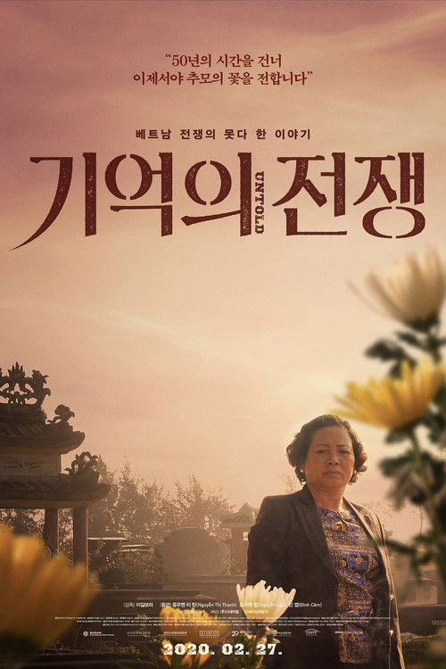 | 기억의 전쟁 | 다큐멘터리 | South Korea | Lee-Kil Bora | 88분 | 2020-02-27 | 12 | 베트남 중부에는 1968년에 있었던 학살의 기억을 안고 사는 사람들이 있다. 매년 음력 2월이면 마을 곳곳에 향이 피워진다. 마을 주민이 한날 한시에 집단 학살 당했던 날, 그로부터 지금까지 살아 남은 이들은 ‘따이한(한국군) 제사’를 지낸다. 1960년대, 한국은 미국의 동맹군으로 베트남전에 참전하여 수많은 민간인을 학살했다. 그러나 한국은 그 전쟁으로 엄청난 경제 발전을 이룰 수 있었다고 기억할 뿐이다. 살아 남은 이들의 기억은 공적 기억이 되지 못한 채 허공을 맴돌고 있다. 전쟁의 기억이, 기억의 전쟁이 된다. | vietnam war, korean army | https://image.tmdb.org/t/p/w500/vnQQFC96fYNmfeNjdejSzqnUl68.jpg
 | 기적 | 드라마 | South Korea | Lee Jang-hoon | 116분 | 2021-09-15 | 12 | 오갈 수 있는 길은 기찻길밖에 없지만 정작 기차역은 없는 마을, 준경의 목표는 단 하나, 바로 마을에 기차역이 생기는 것이다. 기차역은 어림없다는 원칙주의 기관사 아버지의 반대에도 마을에 남는 걸 고집하며 왕복 5시간 통학길을 오가는 준경. 그의 엉뚱함 속 비범함을 단번에 알아본 자칭 뮤즈 라희와 함께 오로지 기차역을 짓기 위한 준경만의 노력은 계속되는데... |  | https://image.tmdb.org/t/p/w500/e52XKVTNYWcEh2pPpmJS84x3ZZR.jpg
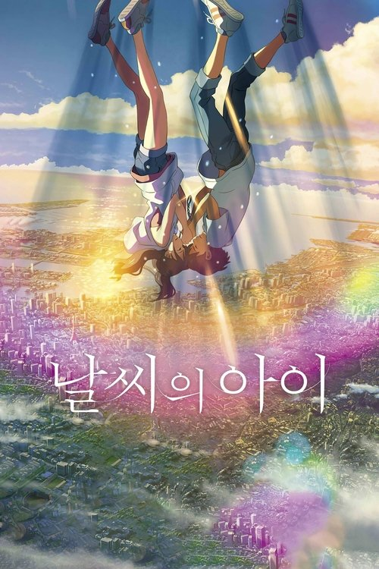 | 날씨의 아이 | 애니메이션, 드라마, 판타지, 로맨스 | Japan | 신카이 마코토 | 112분 | 2019-07-19 | 15 | 고등학교 1학년 여름. 외딴 섬에서 가출해, 도쿄에 온 호타카. 그러나 생활은 곧 곤란해졌고, 고독한 나날의 끝에 겨우 찾아낸 일은, 수상한 오컬트 잡지의 작가 일이었다. 그의 앞날을 시사하는 듯, 연일 쏟아지는 비. 그런 가운데, 잡담으로 북적거리는 도시 한 편에서, 호타카는 한 소녀를 만난다. 어떤 사연을 안고, 남동생과 둘이서 밝고 씩씩하게 사는 소녀, 하루나. 그녀에게는, 이상한 능력이 있었다. "저기, 지금부터 맑아질 거야." 조금씩 비가 그치고, 아름답게 빛나는 거리. 그것은 기도하는 것만으로, 하늘을 맑게 하는 힘이었다. | japan, magic, climate change, rain, surrealism, weather, weather manipulation, romance, slice of life, tokyo, japan, orphan, summer, shrine, flood, japanese mythology, anime, time skip, supernatural power, comforting | https://image.tmdb.org/t/p/w500/t6r33klGbbZZjbEkHqsfZ9yahRy.jpg
 | 네겐 너무 소중한 너 |  |  |  |  |  |  | API 정보 없음
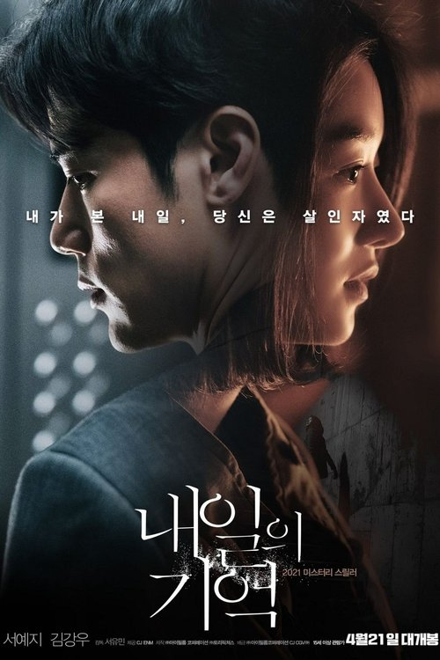 | 내일의 기억 | 미스터리, 스릴러 | South Korea | 서유민 | 99분 | 2021-04-21 | 15 | 사고로 기억을 잃은 채 깨어난 수진 옆엔 자상한 남편 지훈이 그녀를 세심하게 돌봐주고 있다. 그리고 집에 돌아온 후, 마주친 이웃들의 위험한 미래가 보이기 시작하자 수진은 혼란에 빠진다. 그러던 어느 날 길에서 만난 옛 직장 동료는 수진을 걱정하며 지훈에 대한 믿기 힘든 소리를 하고, 때마침 발견한 사진에서 사진 속 남편 자리엔 지훈이 아닌 다른 남자가 있다. |  | https://image.tmdb.org/t/p/w500/5VdCj7o8DsDz66MYwX3iV2Stia3.jpg
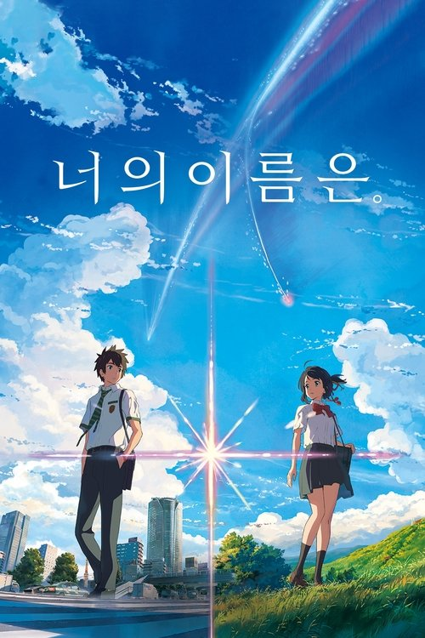 | 너의 이름은. | 애니메이션, 로맨스, 드라마 | Japan | 신카이 마코토 | 106분 | 2016-08-26 | 12 | 시골에 사는 소녀 미츠하(가미시라이시 모네)는 어느 날 잠에서 깬 후 자신의 몸이 남자로 바뀐 걸 알게 된다. 같은 시간, 도쿄에 사는 소년 타키(가미키 류노스케) 역시 이 기이한 상황을 겪고 있다. 낯선 가족, 낯선 친구들, 낯선 풍경들... 서로에게 이어진 끈을 알게 된 둘은 둘만의 규칙을 정하고 점차 상황을 받아들이기 시작한다. 서로에게 남긴 메모를 확인하며 점점 친구가 되어가는 타키와 미츠하. 언제부턴가 더 이상 몸이 바뀌지 않자 자신들이 특별하게 이어져있었음을 깨달은 타키는 미츠하를 만나러 가는데... | high school, race against time, dreams, afterlife, natural disaster, supernatural, time travel, comet, romance, tragedy, school, body-swap, high school student, nonlinear timeline, naked, star crossed lovers, power of love, anime, japanese high school, urban fantasy, indifferent | https://image.tmdb.org/t/p/w500/2DJCufz3Oa703PbLjNX1pM6MCG2.jpg
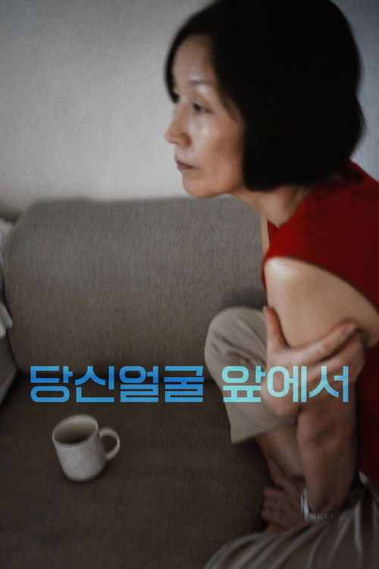 | 당신얼굴 앞에서 | 드라마 | South Korea | 홍상수 | 86분 | 2021-10-21 | 15 | 그녀는 고층 아파트에 있어 본 적이 없다. 여동생은 어떻게 이런 높은 곳에 살면서 괜찮은 걸까, 란 의문이 든다. 며칠 전부터 동생 집에 불쑥 들어와 살면서 한국에 다시 사는 걸 경험하고 있다. 숨기는 비밀이 있는 것 같지만, 그래도 하루하루에 집중하며 살게 하는 맘 챙김을 잘하고 있다. 한 그녀보다 나이 어린 영화감독이 그녀를 영화에 쓰고 싶다고 연락이 왔고, 한두 번의 사양을 거쳐 오늘 그 감독을 만나러 간다. 서울 도심 어느 골목에 있는 작고 오래된 술집에서 낮술을 마시는데 비가 내리고 천둥이 친다. |  | https://image.tmdb.org/t/p/w500/jsRFhmRr8SQIMBvZNoUzZQHK4kc.jpg
 | 당신의 사월 | 다큐멘터리 | South Korea | Joo Hyun-sook | 82분 | 2021-04-01 | ALL | 5년의 시간이 흐른 뒤, 다섯 명의 인물이 2014년 4월 16일의 기억을 꺼내 놓는다. 당시 고등학교 3학년이었던 대학생, 서촌의 카페 주인, 인천의 중학교 교사, 인권활동가, 사고 인근 해역의 양식업자, 그날에 대한 이들의 기억은 우리와 그리 다르지 않다. 충격, 분노, 무력감, 깊은 슬픔. "당신의 사월"은 2014년의 그 날부터 지난 5년간, 세월호가 우리에게 남긴 기억과 트라우마를 되짚는다. 인상적인 것은 여기 평범한 다섯 사람은 그새 무감해진 우리와 달리 그 비통한 기억을 현재의 시간 속에서 함께 나눌 수 있는 무언가로 바꿔내고 있다는 점이다. 우리는 참극을 되풀이하지 않기 위해 무서운 망각과 싸워야 한다고 말하지만, 이들은 “애써 기억하거나 떠올리려고 한 적이 없어요. 하지만 4월 16일이 오는 걸 어떡해요?”라고 담담히 말한다. 주현숙 감독은 세월호가 이후 우리 사회에 미친 여파를 짚으면서 동시에 참사 이전의 한국 사회에 대해서도 씁쓸하게 반추한다. 우리가 어떤 정부를 선출했는지, 그로 인해 어떤 대가를 치러야 했는지. "당신의 사월"은 우리의 집단 트라우마에서 기어이 희망을 찾아낸다. | sewol | https://image.tmdb.org/t/p/w500/yTIo0f4XayvXBkUZQIu5HZ4qZBF.jpg
 | 더블패티 | 로맨스, 드라마 | South Korea | 백승환 | 107분 | 2021-02-17 | 15 | 입 찢어지게 햄버거를 먹던 너, 냉삼에 소맥을 찰지게 말던 너. 더블패티처럼 넘치는 에너지로 가득한 씨름 유망주 우람과 앵커 지망생 현지. 보기만 해도 힘이 솟는 이들의 멋진 도전이 펼쳐진다. | ssireum | https://image.tmdb.org/t/p/w500/maIc6MJ2GfDqKClywHcQOvNPj75.jpg
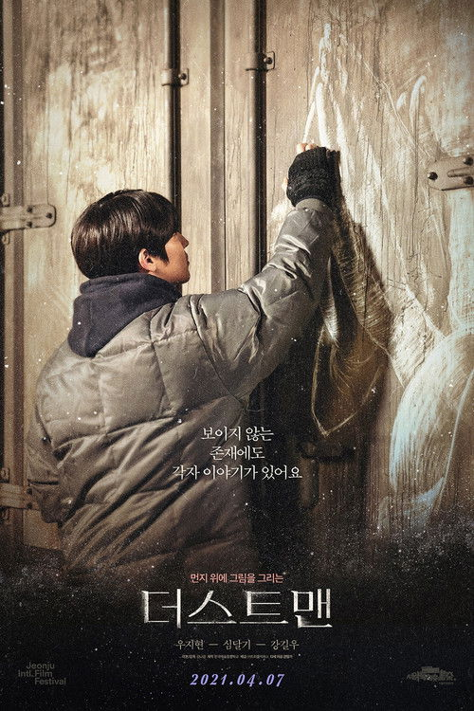 | 더스트맨 | 드라마 | South Korea | Kim Na-kyung | 92분 | 2021-04-07 | 12 | 수시로 먼지 경보가 울리는 서울역. 이곳을 근거지로 노숙 생활을 하는 태산은 얼핏 보기에도 다른 노숙자와 달라 보인다. 그는 지하도나 비어 있는 가게 등에서 김씨 아저씨, 도준과 함께 가족처럼 생활한다. 태산은 어느 날 미술학도인 여성 모아를 알게 되고, 그와 함께 먼지가 쌓인 자동차 위에 그림을 그린다. 태산과 모아가 그린 ‘더스트 아트’ 작품은 소셜 미디어를 통해 널리 알려지게 된다. 자살을 시도한 듯 보이는 손목 상처와 간헐적으로 등장하는 이미지를 통해 우리는 태산이 과거 커다란 충격을 받았으며, 이를 여전히 극복하지 못하고 있다는 사실을 알게 된다. 그러던 태산은 우연히 그리게 된 먼지 그림을 통해 삶을 긍정하게 되고 트라우마에서 벗어나기 시작한다. | street art, romance, homeless shelter, seoul, south korea | https://image.tmdb.org/t/p/w500/8I9HuPOnfvdxbFw2a0yjiya7Ixm.jpg
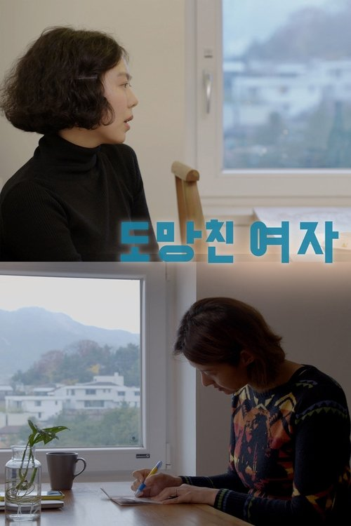 | 도망친 여자 | 드라마 | South Korea | 홍상수 | 77분 | 2020-09-17 | 18 | 남편이 출장을 간 사이 '감희'는 세 명의 친구를 만난다. 두 명은 그녀가 그들의 집들을 방문한 것이고, 세 번째 친구는 극장에서 우연히 만났다. 우정의 대화가 이어지는 동안, 언제나처럼, 바다 수면 위와 아래로 여러 물결들이 독립적으로 진행되고 있다. | female friendship, friends, married woman, neighbor neighbor relationship, small talk, friends reunion | https://image.tmdb.org/t/p/w500/hLu9MoDJyKgkEV2avJMiyTjVzwF.jpg
 | 두번할까요 | 로맨스, 코미디 | South Korea | Park Yong-jib | 112분 | 2019-10-17 | 15 | 꿈꿔왔던 싱글라이프 현우. 쪽팔림을 무릅쓰고 감행했던 이혼식 후, 드디어 싱글라이프 입성! 꿈꿔왔던 자유를 되찾은 것도 잠시 엑스와이프 선영이 다시 돌아왔다. 게다가 옛 친구 상철까지 달고! 원치않던 싱글라이프 선영. 꼭 해야만했던 이혼식 후, 어쩌다 보니 싱글라이프 입성! 원수 같던 현우와 헤어지긴 했지만 그 없이는 어려운 일 투성이다. 그러던 어느 날, 모든 게 완벽한 상철이 나타났다! 끝내고픈 싱글라이프 상철. 이상형 선영과의 강렬한 만남 후, 잘만하면 싱글라이프 청산 가능! 얼굴, 능력 다 되지만 연애는 어떻게 하는 건지 도통 모르겠다. 별 수 없이 연애 상담을 위해 현우를 찾아가는데... 다시 얽혀버린 세 남녀의 출구 없는 싱글라이프가 펼쳐진다! | divorce | https://image.tmdb.org/t/p/w500/1X7WkzNWryM41IxAU7UwYaB8hiQ.jpg
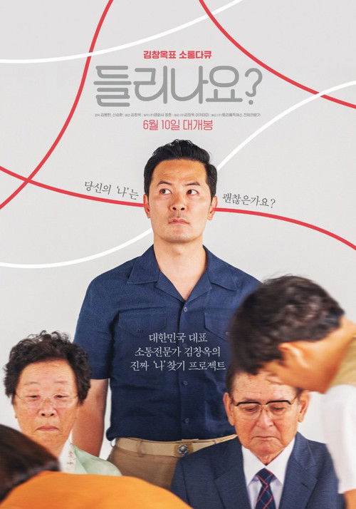 | 들리나요? | 다큐멘터리 | South Korea | Kim Bong-han | 80분 | 2020-06-10 |  | 유튜브 누적 8천만 뷰 매해 평균 500회, 2,000시간 이상 지난 19년간 7,000회가 넘는 강연 수많은 이들에게 위로와 울림 전해온 대한민국 대표 소통전문가 김창옥. 청각 장애인 아버지와의 화해와 치유의 여정, 그리고 ‘진짜 김창옥’을 찾아가는 그의 인생로드무비 |  | https://image.tmdb.org/t/p/w500/fbc2VQB9cHUioEoBF6FoqYvOeOK.jpg
 | 디바 | 미스터리, 스릴러 | South Korea | 조슬예 | 84분 | 2020-09-23 | 15 | 전세계가 주목하는 다이빙계의 디바 이영은 어느 날 동료이자 절친 수진과 함께 교통사고를 당한다. 사고 후 실종된 수진을 향한 이영의 애틋함과 달리 동료들은 수진에 대해 의문스러운 말들을 쏟아내고, 혼란스러운 와중에도 이영은 완벽한 실력을 되찾아야만 한다. 결국 최고를 지키고자 하는 강렬한 욕망과 수진의 진심에 대한 두려움은 이영을 점점 광기로 몰아넣는데... | diving | https://image.tmdb.org/t/p/w500/jQkMHzAT3lUjacDleVtSMrI0Vch.jpg
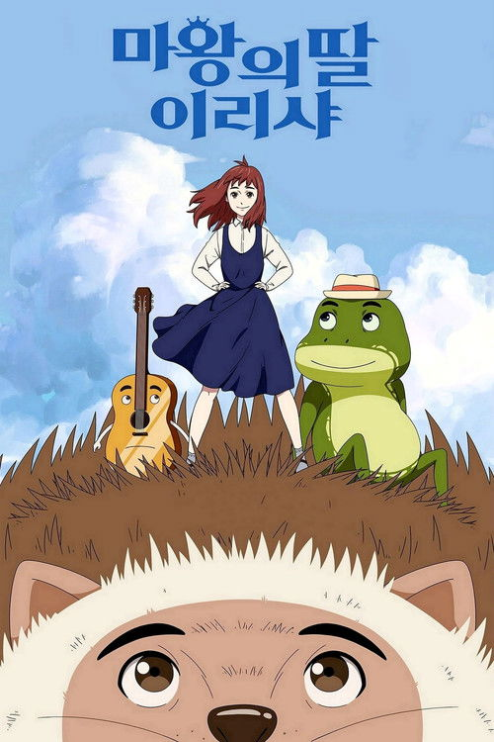 | 마왕의 딸 이리샤 | 애니메이션 | South Korea | Chang Hyung-yun | 84분 | 2018-11-29 | All | 마법으로 기억을 잃은 채 평범한 고등학생으로 살아가던 ‘이리샤’는 친구 ‘진석’의 빼앗긴 영혼을 되찾기 위해 우연히 요정 세계로 떠난다. 그곳에서 비밀스러운 ‘개구리’, 기타 요정 ‘로비’를 만나고, 가짜 마왕으로 인해 요정 세계가 위험에 빠졌다는 사실을 알게 되는데… |  | https://image.tmdb.org/t/p/w500/vBv9ksB3EXlZmuqIW6aDksSiMty.jpg
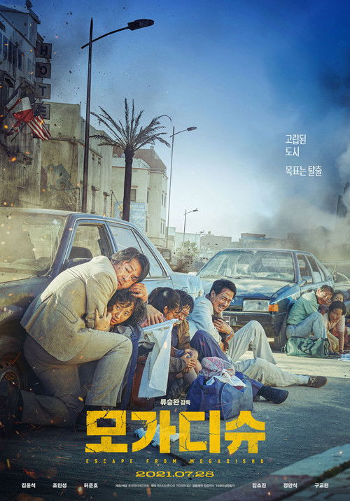 | 모가디슈 | 전쟁, 액션, 스릴러, 드라마, 역사 | South Korea | 류승완 | 121분 | 2021-07-28 | 15 | 유엔 가입을 위해 다수의 투표권을 지닌 아프리카 대륙에서 열심히 외교 활동을 벌이던 1990년. 소말리아의 수도 모가디슈에서도 남북의 외교전은 불이 붙는다. 한신성 주소말리아 한국 대사와 안기부 출신의 강대진 참사관, 북한의 림용수 대사와 태준기 참사관은 함정을 파거나 거짓 정보를 흘려가며 서로를 견제한다. 한편 소말리아의 상황은 불안하기 그지없다. 부패한 독재정권을 몰아내려는 반군과 정부군의 대치는 1990년 12월 30일 반군이 수도 모가디슈에 입성하면서 내전으로 번진다. 통신은 물론 항공편마저 끊겨 아수라장이 된 모가디슈. 북한 대사관 사람들은 반군의 공격으로 갈 곳을 잃고, 한신성 대사는 도움을 요청한 북한 사람들을 관저로 들이는데... | diplomat, escape, somalia, based on true story, 1990s, mogadishu, inter-korean relations | https://image.tmdb.org/t/p/w500/oeu5TgAd0MrHplBIvCFpt9AIEBm.jpg
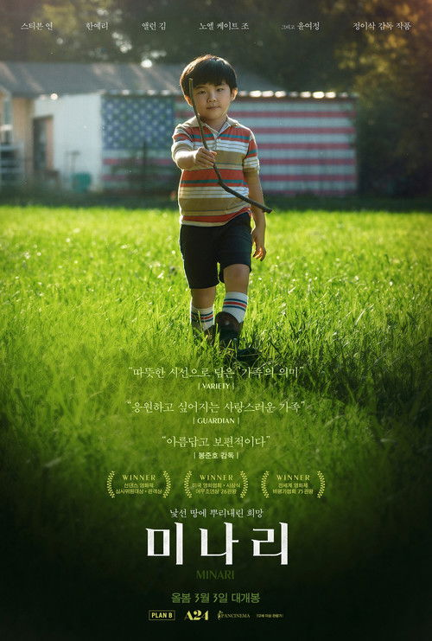 | 미나리 | 드라마 | United States of America | 정이삭 | 115분 | 2021-02-12 | 12 | 낯선 미국에서 병아리를 감별하며 생계를 이어가던 제이콥과 모니카. 딸 앤과 아들 데이빗에게 아버지로서 뭔가 해내는 모습을 보여주고 싶은 제이콥은 아칸소로 이주해 자신의 농장을 가꾼다. 모니카는 낡은 컨테이너에서 생활하며 농장 일에만 몰두하는 제이콥이 못마땅하지만 그저 그의 결정을 지켜볼 뿐이다. 아칸소에서의 적적하고 고된 삶에 지친 모니카는 엄마 순자를 미국으로 모신다. 한약, 멸치, 미나리 씨 등을 잔뜩 챙겨온 순자는 여느 할머니와 달리 요리도 하지 않고 프로레슬링을 즐겨 본다. 앤과 데이빗은 그런 할머니가 낯설지만, 못된 장난까지 사랑으로 포용하는 할머니와 점점 가까워진다. | american dream, affectation, arkansas, church, east asian lead, farmland, farmer, burlesque, semi autobiographical, heart condition, family tension, hatchery, 1980s, thoughtful, vegetable farm, korean american, mobile home, rural setting, grandmother grandson relationship, korean, asian american, korean food, dramatic, korean immigrant, embarrassed | https://image.tmdb.org/t/p/w500/ltS2iKKvvBi7ZXWPRZSZBGmC9Gr.jpg
 | 미션 임파서블: 파이널 레코닝 | 액션, 스릴러, 모험 | United States of America | 크리스토퍼 맥쿼리 | 170분 | 2025-05-17 | 15 | 디지털상의 모든 정보를 통제할 수 있는 사상 초유의 무기로 인해 전 세계 국가와 조직의 기능이 마비되고, 인류 전체가 위협받는 절체절명의 위기가 찾아온다. 이를 막을 수 있는 건 오직 존재 자체가 기밀인 에단 헌트와 그가 소속된 IMF뿐이다. 무기를 무력화하는 데 반드시 필요한 키를 손에 쥔 에단 헌트. 오랜 동료 루터와 벤지, 그리고 새로운 팀원이 된 그레이스, 파리, 드가와 함께 지금껏 경험했던 그 어떤 상대보다도 강력한 적에 맞서 모두의 운명을 건 불가능한 미션에 뛰어든다. | mask, artificial intelligence (a.i.), diving, submarine, espionage, spy, nuclear missile, fake identity, secret agent, stunt, sequel, secret government organization, infiltration, terrorist plot, fictional government agency, misinformation, government agency, based on tv series, absurd, arrogant, disapproving, disgusted, frustrated, pretentious, ridiculous, barco, navio, submarino, inteligência artificial | https://image.tmdb.org/t/p/w500/c5pDU8SW0ZbmO5jHfw7fX6keyyR.jpg
 | 미스터 주: 사라진 VIP | 코미디, 액션, 판타지 | South Korea | Kim Tae-yun | 114분 | 2020-01-22 | 12 | 국가정보국 에이스 요원 주태주. 특별한 VIP를 경호하던 임무를 수행 중, 갑작스러운 사고로 VIP는 사라지고 실수로 넘어진 후 온갖 동물들의 말까지 들리기 시작한다. 갑자기 이상한 행동을 하는 태주를 의심하는 민국장과 만식을 뒤로 하고, 태주는 군견 알리의 도움을 받아 VIP를 찾아 나서는데… | animals | https://image.tmdb.org/t/p/w500/3MT09XNVFiUPUmPshR80AqQhI8B.jpg
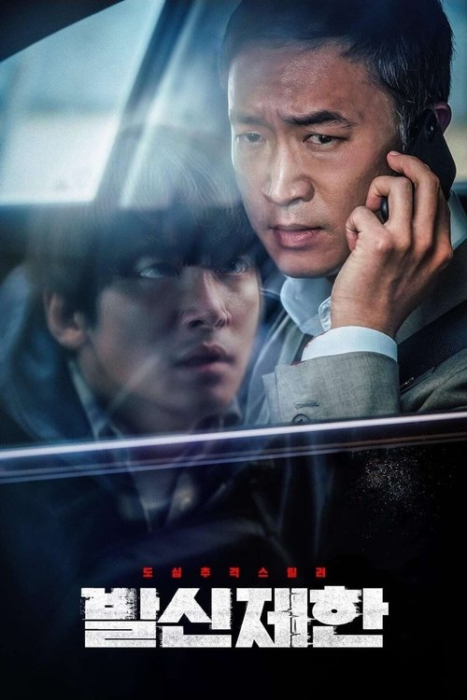 | 발신제한 | 액션, 범죄, 드라마, 스릴러 | South Korea | 김창주 | 94분 | 2021-06-23 | 15 | 은행센터장 성규는 아이들을 차에 태우고 출발한 평범한 출근길에 한 통의 발신번호 표시제한 전화를 받는다. 전화기 너머 의문의 목소리는 차에 폭탄이 설치되어 있고, 자리에서 일어날 경우 폭탄이 터진다고 경고한다. 대수롭지 않게 여기던 성규는 곧 동료의 차가 폭파되는 것을 바로 눈앞에서 목격하고, 졸지에 부산 도심 테러의 용의자가 되어 경찰의 추격을 받게 되는데… | car bomb, remake, busan, south korea | https://image.tmdb.org/t/p/w500/uGYnClpynAYQAzy3rQBPWpEkHf1.jpg
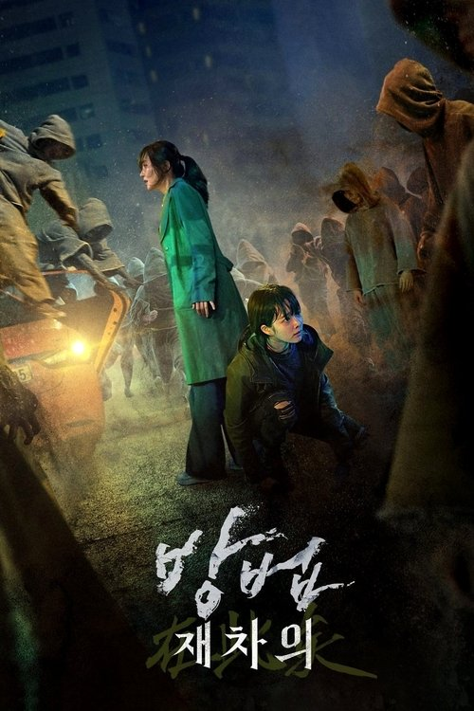 | 방법: 재차의 | 스릴러, 미스터리, 공포 | South Korea | 김용완 | 109분 | 2021-07-28 | 15 | 살인사건 현장에서 피해자와 함께 용의자도 사체로 발견된다. 그러나 용의자의 시신은 이미 3개월 전 사망한 것으로 밝혀져 경찰은 혼란에 빠진다. 한편 미스터리를 추적하는 기자 임진희는 라디오 출연 중 자신이 바로 그 살인사건의 진범이며 생방송 인터뷰를 진행하고 싶다는 전화를 받게 된다. 경찰과 네티즌은 '임진희' 기자의 온라인 생방송을 일제히 주목하고 인터뷰 당일 그 곳에 나타난 범인은 되살아난 시체 재차의에 의한 3번의 살인을 예고하는데… | zombie, based on tv series, maldición, despertar, muertos | https://image.tmdb.org/t/p/w500/eEQvJerAVak8hWzSYKbvImQIZfu.jpg
 | 버티고 | 드라마, 로맨스 | South Korea | 전계수 | 114분 | 2019-10-17 | 15 | 현기증 나는 고층빌딩 숲 사무실에서 매일을 위태롭게 버티고 있는 30대 직장인 서영, 안정적인 삶을 원하지만 현실은 속수무책으로 흔들거린다. 불안정한 계약직 생활, 비밀사내 연애 중인 연인 진수와의 불안한 관계, 밤마다 시달리는 엄마의 전화까지... 더 이상 버틸 수 없다고 느낀 그녀가 무너져내릴 때, 창 밖에서 로프에 매달린 채 그녀를 지켜보는 남자 관우를 마주하게 된다. “괜찮아요, 당신은 절대 떨어지지 않아요” |  | https://image.tmdb.org/t/p/w500/j2sVocnzKEJEfRrgginblEwpyIz.jpg
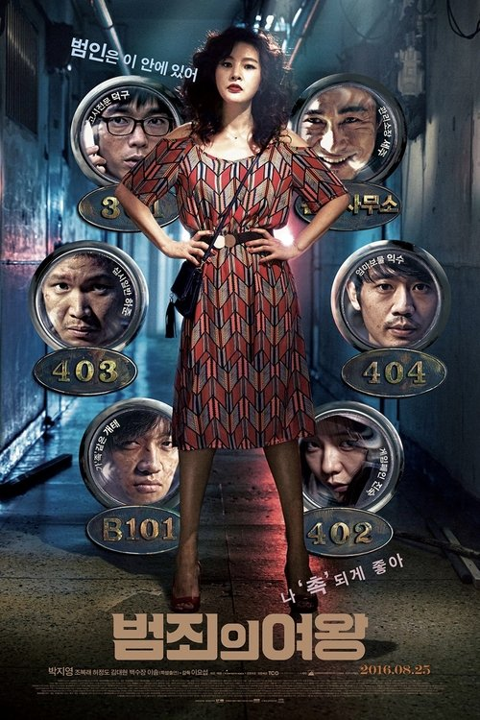 | 범죄의 여왕 | 스릴러, 코미디, 범죄 | South Korea | 이요섭 | 103분 | 2016-08-25 | 15 | 아들을 위해서라면 쪽팔릴 것도, 못할 것도 없는 프로급 오지라퍼 미경. 아들이 사는 고시원에서 수도 요금이 120만원이나 나오자 이를 해결하기 위해 나섰다가, 이보다 더 큰 사건이 있음을 감지하고 미경의 남다른 '촉'이 발동하는데... | mother, bar exam | https://image.tmdb.org/t/p/w500/jifA1EqvRMdLaiRh81SYhVaeMMY.jpg
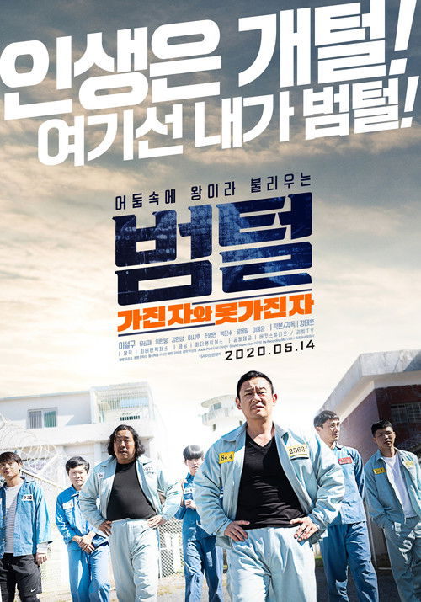 | 범털 | 범죄, 액션, 드라마 | South Korea | Kang Tae-ho | 108분 | 2020-05-14 | 15 | 우발적 폭력 사건에 휘말려 억울하게 수감된 ‘만희’는 교도소의 범털이 기거하는 폭력방에 입소되어, 왈왈이, 사형수, 벌구, 꼬마, 개털과 함께 한솥밥을 먹게 된다. 한편, 반대파 메이커 건달 두목인 ‘태수’가 같은 사동으로 입소하게 되면서, 범털에게 불만을 품은 봉천동파 부두목 조.밥과 용주골 갈치, 가리봉동파 와꾸, 도끼, 패거리들이 모여들고, 재소자 목욕탕에서 샤워 중인 범털을 기습해온다. 위기를 제압한 범털은 태수와 한 편인 보안과장이 출동시킨 타격대에 의해 구금당할 위험에 처하고, 이때 숨겨놓은 칼을 찾아든 사형수로 인해 일촉즉발의 사태로 번지게 되는데… 가진 자와 못 가진 자의 목숨을 건 마지막 승부가 펼쳐진다! | prisoner, inmate | https://image.tmdb.org/t/p/w500/3Xeqwws1f3QUTsNiJEMsTSTeGbD.jpg
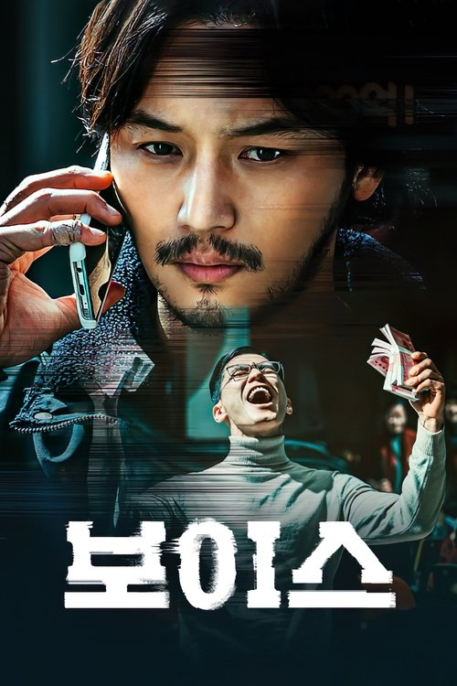 | 보이스 | 액션, 범죄, 드라마 | South Korea | Kim Gok | 109분 | 2021-09-15 | 15 | 부산 건설현장 직원들을 상대로 걸려온 전화 한 통. 보이스피싱 전화로 인해 딸의 병원비부터 아파트 중도금까지, 당일 현장에서는 수많은 사람들이 목숨 같은 돈을 잃게 된다. 현장작업반장인 전직형사 서준은 가족과 동료들의 돈 30억을 되찾기 위해 보이스피싱 조직을 추적하기 시작한다. | investigation, fraud, revenge, phishing | https://image.tmdb.org/t/p/w500/wz10NxjPm7tVl5M3WO0mm3mucHH.jpg
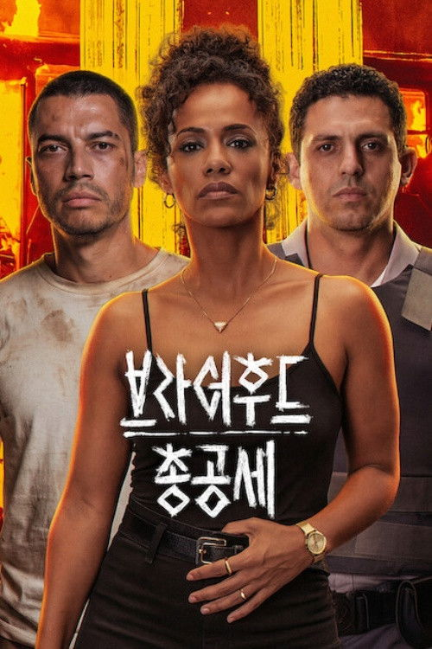 | 브라더후드: 총공세 | 액션, 스릴러, 범죄, 드라마 | Brazil | Pedro Morelli | 103분 | 2026-02-10 | 15 | 전례 없는 폭력 사태로 혼란에 빠진 상파울루. 암흑가와 연결된 변호사가 납치된 조카를 구하기 위해 경찰과 거래를 시도한다. | romantic | https://image.tmdb.org/t/p/w500/y9HaUSRRvpg1y6cxGsno6ohoAOV.jpg
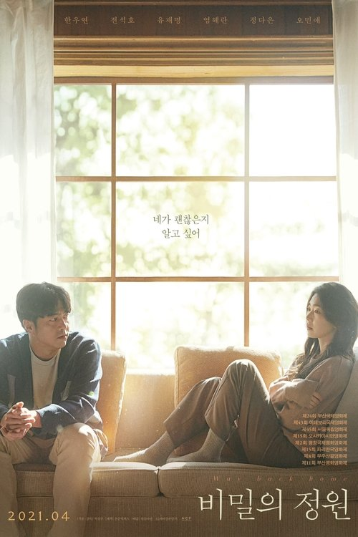 | 비밀의 정원 | 드라마 | South Korea | Park Sun-joo | 114분 | 2021-04-08 | 12 | 어느 날, 정원은 경찰에서 걸려온 전화를 받는다. 10년 전 그녀를 성폭행한 범인이 붙잡혔다는 것이다. 하지만 정원은 차마 그 사실을 남편 상우에게 말하지 못한다. 정원의 과거가 조금씩 밝혀지면서 그들의 결혼 생활은 순식간에 균형을 잃고 만다. |  | https://image.tmdb.org/t/p/w500/xV1ywwwaGnTDHBF5bKBozqCyJpM.jpg
 | 비스트 오브 워 | 스릴러, 액션, 전쟁, 공포 | Australia | 키아 로취-터너 | 87분 | 2025-08-22 | R | "전쟁의 한가운데서, 바다는 또 다른 전장이 된다" 제2차 세계대전, 티모르 해를 건너던 호주 병사들의 보트가 격침되며 살아남은 이들은 빠르게 줄어드는 구명정 위에서 혹독한 바다와 서로의 두려움, 그리고 거대한 백상아리의 집요한 위협을 맞선다. 물 한 방울, 믿음 한 조각이 생존을 가르는 순간들이 이어지며 젊은 병사들은 각자의 상처와 죄책감, 책임감 사이에서 결단을 내려야만 하게 되는데... | world war ii, grave, based on true story, survival, great white shark, survival horror, 1940s, defiant, earnest, tragic | https://image.tmdb.org/t/p/w500/2xgDjVEOtu5LlbPEngxfbCqWEFg.jpg
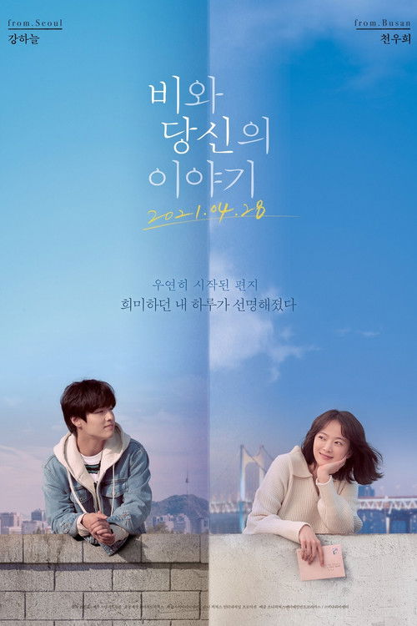 | 비와 당신의 이야기 | 로맨스, 드라마 | South Korea, United States of America | Cho Jin-mo | 117분 | 2021-04-28 | ALL | 뚜렷한 꿈도 목표도 없이 지루한 삼수 생활을 이어가던 영호, 오랫동안 간직해온 기억 속 친구를 떠올리고 무작정 편지를 보낸다. 자신의 꿈은 찾지 못한 채 엄마와 함께 오래된 책방을 운영하는 소희는 언니 소연에게 도착한 영호의 편지를 받게 된다. 소희는 아픈 언니를 대신해 답장을 보내고 두 사람은 편지를 이어 나가는데... | college, letter, young man, childhood friends, life, secondhand bookstore | https://image.tmdb.org/t/p/w500/8iJG3qDH3rGUr6EpwOUGkN1ZJqL.jpg
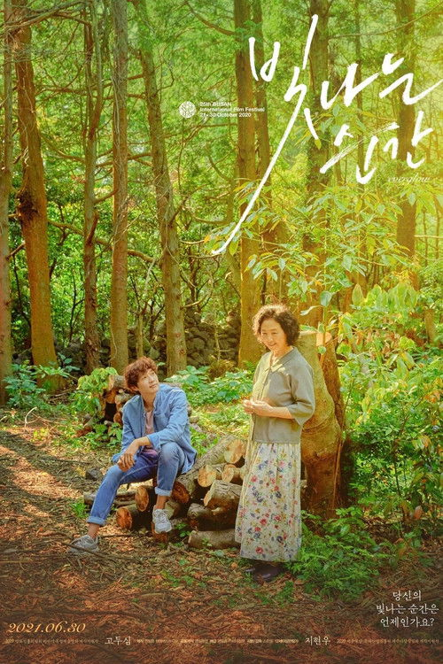 | 빛나는 순간 | 드라마 | South Korea | So Joon-moon | 95분 | 2021-06-30 | 12 | 최고의 해녀 진옥의 이야기를 다큐멘터리로 제작하려 제주도를 찾은 경훈의 귀여운 분투로 시작해 어느새, 깊은 바다와 산중에 묻힌 영혼들과 여전히 흐느낌을 멈출 수 없는 이들을 위한 정성스러운 위무가 되어가는 영화다. 다소 이완된 구성에도 불구하고 이 영화에 빛나는 순간들이 선연히 각인되는 이유는, 슬픔을 제 몸처럼 간직한 진옥과 경훈이 서로를 끌어안는 고혹하고도 사려 깊은 태도 때문이며, 영화가 이 고운 인물들을 용감하게 담아내기 때문이다. | jeju uprising, jeju island, haenyeo | https://image.tmdb.org/t/p/w500/6xxPIzuv1Rrxu4FTbUvSH286PWG.jpg
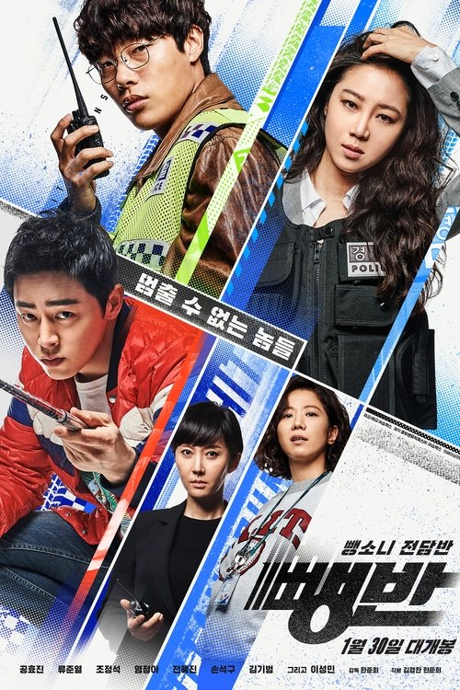 | 뺑반 | 범죄, 액션 | South Korea | 한준희 | 133분 | 2019-01-30 | 15 | 경찰 내 최고 엘리트 조직 내사과 소속 경위 은시연. 조직에서 유일하게 믿고 따르는 윤과장과 함께 F1 레이서 출신의 사업가 정재철을 잡기 위해 수사망을 조여가던 시연은 무리한 강압 수사를 벌였다는 오명을 쓰고 뺑소니 전담반으로 좌천된다. 알고 보면 경찰대 수석 출신, 만삭의 리더 우계장과 차에 대한 천부적 감각을 지닌 에이스 순경 서민재. 팀원은 고작 단 두 명, 매뉴얼도 인력도 시간도 없지만 뺑소니 잡는 실력만큼은 최고인 뺑반. 계속해서 재철을 예의주시하던 시연은 뺑반이 수사 중인 미해결 뺑소니 사건의 유력한 용의자가 재철임을 알게 된다. 뺑소니 친 놈은 끝까지 쫓는 뺑반 에이스 민재와 온갖 비리를 일삼는 재철을 잡기 위해 모든 것을 건 시연. 하나의 목표를 향해 힘을 합친 그들의 팀플레이가 시작되는 가운데 방법을 가리지 않고 수사망을 빠져 나가려는 통제불능 스피드광 재철의 반격 역시 점점 과감해지는데…! | police, south korea, ação, velocidade, carros | https://image.tmdb.org/t/p/w500/wyu2vlvX0a7Pe1QRz02aEfklxFo.jpg
 | 뽀로로 극장판 공룡성 대모험 |  |  |  |  |  |  | API 정보 없음
 | 뽀로로 극장판 보물섬 대모험 | 애니메이션, 모험, 판타지, 가족 | South Korea | Yoon Chang-sub | 80분 | 2019-04-25 | ALL | 뽀로로와 친구들의 스펙터클 보물찾기 어드벤처! 전설 속 보물을 찾아 떠난 뽀로로와 친구들은 우연히 손에 넣은 지도를 따라 신비의 보물섬에 도착한다. 그곳에서 사라진 실버 선장을 만나 비밀을 간직한 보물섬의 수수께끼를 풀어내지만, 악당 블랙 선장과 보물섬의 괴물로 인해 위기에 빠지는데... 과연 뽀로로와 친구들은 전설의 보물을 찾을 수 있을까? |  | https://image.tmdb.org/t/p/w500/3iy8XN5nlCewKP9YGlNEuHOo8dq.jpg
 | 뽀로로 극장판 컴퓨터 왕국 대모험 | 애니메이션, 가족, 판타지, 모험, SF | South Korea | Park Young-kyun | 62분 | 2015-12-10 | ALL | 어느 날, 에디가 만들어 낸 ‘황금날개 대모험’이라는 게임 속으로 빨려 들어간 뽀로로와 크롱! 그 곳에서 게임의 주인공 치치왕자를 만난 뽀로로와 크롱은 함께 ‘황금날개’를 찾아 공주를 구하기 위한 모험을 떠나게 된다. 한편, 그 둘을 따라 들어온 친구들은 게임 속 세상을 노리는 거미마왕의 부하들에게 잡혀가게 되는데… 과연 뽀로로와 친구들이 함께 거미마왕을 물리치고, 게임 속에서 탈출할 수 있을까?! | video game, isekai, trapped in a game | https://image.tmdb.org/t/p/w500/nqb5h7GBD5pDdEyF5tmZOGxahnB.jpg
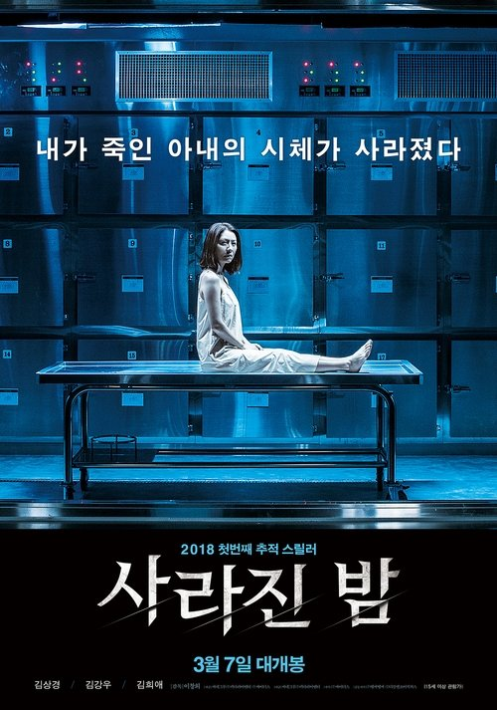 | 사라진 밤 | 스릴러, 범죄, 미스터리 | South Korea | Lee Chang-hee | 101분 | 2018-03-07 | 15 | 아내를 살해하고 완전범죄를 계획한 남편. 몇 시간 후, 국과수 사체보관실에서 그녀의 시체가 흔적도 없이 사라진다. 그리고 남편에게 도착한 문자 한 통. “우리의 비밀을 묻은 곳에서 기다릴게” 남편을 의심하기 시작한 형사와 이 모든 것이 아내의 계획이라고 주장하는 남편. 그녀는 정말 죽은 걸까? 사라진 걸까? | remake | https://image.tmdb.org/t/p/w500/umtfX1P3bzgl9fOSQL64DRY6juT.jpg
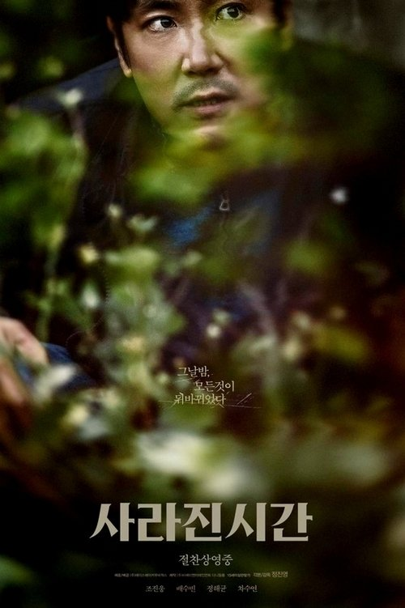 | 사라진 시간 | 드라마, 미스터리 | South Korea | 정진영 | 105분 | 2020-06-18 | 15 | 한적한 소도시의 시골마을, 외지인 부부가 의문의 화재 사고로 사망하는 사건이 발생한다. 사건 수사를 담당하게 된 형구는 마을 사람들의 수상한 낌새를 눈치채고 단서를 추적하던 중, 하루 아침에 자신의 삶이 송두리째 뒤바뀌는 충격적인 상황에 빠지게 된다. 집도, 가족도, 직업도 내가 알던 모든 것이 사라졌다. 과연 그는 자신의 삶을 되찾을 수 있을 것인가. | husband wife relationship, countryside, mental breakdown, math teacher, alcohol abuse, mental illness, police investigation, small village | https://image.tmdb.org/t/p/w500/qFVniej6LEWknsxiQgOqzLdB7nc.jpg
 | 사바라 |  |  |  |  |  |  | API 정보 없음
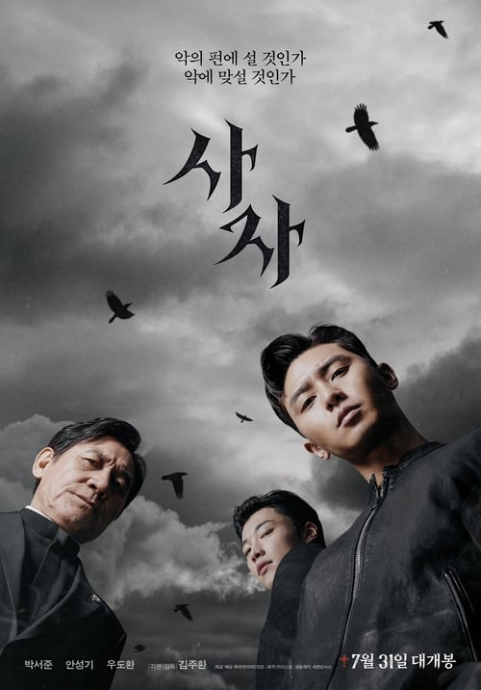 | 사자 | 액션, 공포, 스릴러 | South Korea | 김주환 | 129분 | 2019-07-31 | 15 | 어린 시절 아버지의 갑작스런 죽음으로 신의 존재를 부정하고 자기 자신만 믿기로 한 용후. 세월이 흘러 세계 격투기 챔피언이 된 용후는 어느 날 자신의 손바닥에 생긴 성흔을 발견한다. 고통스런 성흔을 없애기 위해 안 신부를 찾아간 용후는 구마 의식 중인 안 신부를 만나고, 위기에 처한 안신부를 자신의 성흔과 격투기 실력으로 구하게 된다. 용후는 자신의 능력을 부인하면서도, 점차 성흔의 힘을 알게 되고, 안신부와의 유대감도 조금씩 깊어지며, 구마동행을 하게 된다. 사악한 절대 악 ‘지신’은 안 신부와 용후가 구마했던 민주를 결국 죽이고, 앞으로도 더 많은 사람들을 이용하며 사람들을 죽일 계획을 세운다. 안신부와 용후는 지신을 처단하려 하지만, 안신부는 지신의 공격을 받고 죽을 위기에 처하고, 용후는 거부하던 신의 힘을 받아들이고 지신과 맞서는데… | martial arts, fight, supernatural, exorcism, murder, priest, religion, devil, tragic past, death | https://image.tmdb.org/t/p/w500/mIYX1mfBqX9SsDB6k10AFAiRp2Z.jpg
 | 상류사회 | 음악, 코미디, 로맨스 | United States of America | Charles Walters | 107분 | 1956-07-17 | NR | 2년 전 결혼했다가 현재는 이혼한 사이인 트레이시와 덱스터. 완벽함을 추구하는 트레이시는 상류층이면서 재즈 뮤지션이란 직업을 택한 덱스터의 인생관을 참지 못하고 이혼을 요구했던 것. 그러나 덱스터는 변함없이 트레이시를 사랑한다. 트레이시는 자신의 욕구를 충족시켜 줄 만한 모범적인 남성과 내일 결혼을 앞두고 있다. 그녀를 놓칠 수 없는 덱스터는 하루동안 그녀의 맘을 돌려놓기 위해 갖은 노력을 기울인다. | jazz singer or musician, musical, rhode island, divorcee, screwball comedy, socialite, ex-husband ex-wife relationship, ex spouses, society wedding, comedy of remarriage | https://image.tmdb.org/t/p/w500/eOKLignOrNN7pgTQbwCzW6WPwbD.jpg
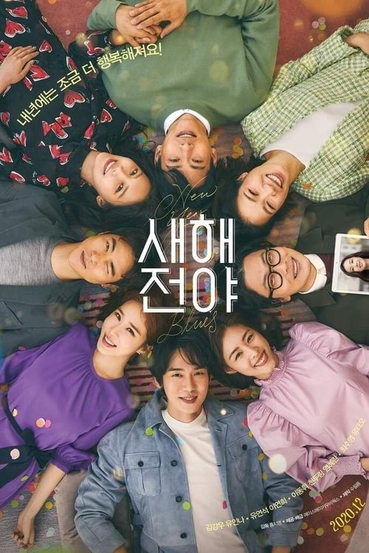 | 새해전야 | 드라마, 로맨스 | South Korea | 홍지영 | 114분 | 2021-02-10 | 12 | 강력반에서 좌천된 이혼 4년차 형사 지호와 신변보호를 요청한 재활 트레이너 효영. 번아웃에 아르헨티나로 도망친 와인 배달원 재헌과 이별통보에 무작정 떠난 스키장 비정규직 진아. 사기를 당한 여행사 대표 용찬과 한국지사로 발령받아 온 대륙의 예비 신부 야오린 그리고 남동생의 국제결혼에 심란한 용미. 세상의 편견에 부딪혀 연인에게 미안한 패럴림픽 국가대표 래환과 사랑 앞에 어떤 장애도 없다고 믿는 원예사 오월. 새해까지 남은 시간 일주일, 한 뼘 더 행복해지고 싶은 네 커플의 두렵지만 설렘 가득한 이야기기 시작된다. | new year's eve, anthology, couple | https://image.tmdb.org/t/p/w500/kTbLephObDYGAKdTyaIO5iPhAcc.jpg
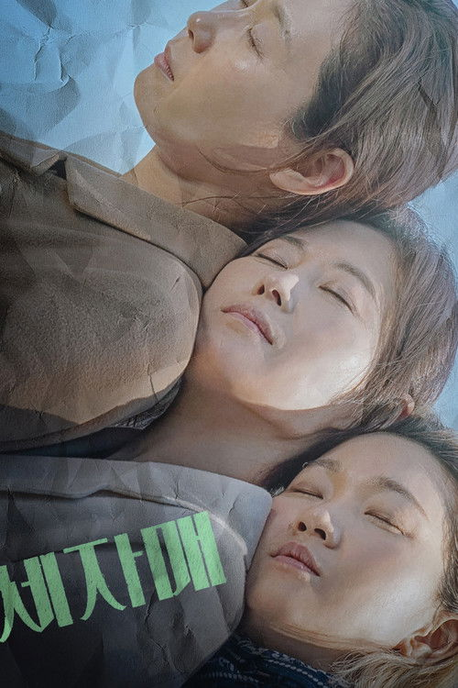 | 세자매 | 드라마 | South Korea | 이승원 | 114분 | 2021-01-27 | 15 | 길에서 만난 사이비 종교 신도를 쫓아가 마음에도 없는 세례를 받는 답답한 인물 첫째 희숙. 남편의 외도를 목격한 뒤 감춰뒀던 폭력성을 드러내며 통쾌한 한 방을 날리는 둘째 미연. 늘 삶에 대한 불만으로 술에 취해 있는 똘끼 충만한 셋째 미옥. 지금은 어색하고 멀어진 그들이 아버지의 생신잔치날 갑자기 등장한 막내 진섭 때문에 난리가 나고, 서서히 과거가 드러나는데... | sister, three sisters | https://image.tmdb.org/t/p/w500/3SQZEHqXsiUnOGcR4uYigqTqtst.jpg
 | 소녀의 세계 | 드라마, 로맨스 | South Korea | Ahn Jeong-min | 104분 | 2018-11-29 | 12 | 대책 없이 씩씩한 고1 '선화'는 우연히 연극반 선배 '수연'의 눈에 띄어 줄리엣 역에 캐스팅된다. 로미오 역을 맡은 전교생의 우상이자 비밀스런 선배 '하남'과 가까워질수록 알쏭달쏭한 감정이 싹트는데… | photography, coming of age, lesbian relationship, school play, first love, lgbt, dream sequence, lesbian, girls' love (gl) | https://image.tmdb.org/t/p/w500/am7C4K6cWMhfqmkEsOvXUg0zFpo.jpg
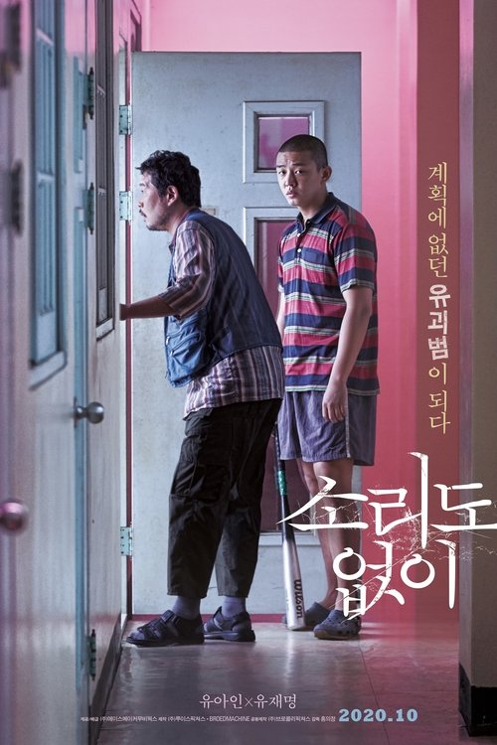 | 소리도 없이 | 드라마, 범죄 | South Korea | 홍의정 | 99분 | 2020-10-15 | 15 | 범죄조직의 하청을 받아 근면성실하고 프로페셔널하게 시체 수습을 하며 살아가는 태인과 창복. 어느 날 단골이었던 범죄조직의 실장 용석에게 부탁을 받고 유괴된 11살 아이 초희를 억지로 떠맡게 된다. 그런데 다음 날 다시 아이를 돌려주려던 두 사람 앞에 용석이 시체로 나타나고, 두 사람은 예기치 못한 사건에 휘말리게 되는데… | child kidnapping, woman director | https://image.tmdb.org/t/p/w500/1rKAtswgdQPQHbQfTrwC4XHglJc.jpg
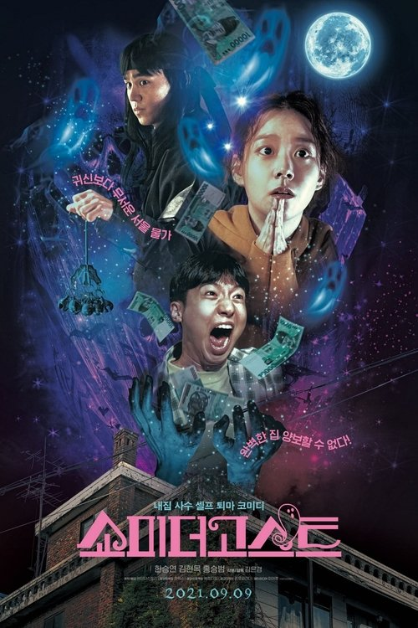 | 쇼미더고스트 | 공포, 코미디 | South Korea | 김은경 | 83분 | 2021-09-09 | 12 | 꿈도 희망도 꺾여버린 취준생 단짝친구, 호두와 예지. 어느 날 호두는 번듯한 풀옵션에 가격마저 저렴한 월세집을 구하게 된다. 그러나 완벽하게만 보였던 집안에서 점차 이상한 기운이 느껴지고, 예지와 호두는 불길한 원혼을 마주하며 혼비백산 한다. 갈 곳도 없고 돈도 없는 그들은 어떻게든 집을 지키기 위해 원혼을 물리치려 하는데... | exorcism, ghost | https://image.tmdb.org/t/p/w500/nkQucrZCvT07DlA7UZGkwgnR2fv.jpg
 | 스쿨 오브 락 | 코미디, 음악, 가족 | United States of America | 리처드 링클레이터 | 109분 | 2003-10-03 | ALL | 락 밴드 단원인 듀이 핀 은 로커 답지 않게 뚱뚱하고 촌스러운 외모 때문에 밴드에서 쫒겨 난다. 월세까지 밀리자, 그는 급한 김에 친구 네드의 이름을 사칭하고, 호레이스 그린 초등학교의 대리교사로 취직한다. 수업 첫날부터, 공부를 가르칠 생각은 않고 시간 때울 궁리만 하던 듀이는 기발하고 엉뚱한 생각을 하게 되는데 앞으로 열릴 락 밴드 경연대회에 자기가 가르치는 학생들과 함께 참석하려는 것! 클래식기타와 피아노, 첼로, 심벌즈 등의 악기를 다뤄본 애들을 뽑아, 리드 기타, 베이스 기타, 키보드, 드럼을 가르치고, 다른 아이들에겐 백 보컬, 매니저, 코디, 장비 담당 등의 일을 맡긴다. 3주동안, 듀이와 아이들은 여자 교장 멀린스 의 눈을 피해 교실에서 락 음악을 연습하고, 드디어 오디션 접수까지 끝낸다. 마침내, 경연대회가 있던 날, 듀이가 가짜 선생임을 알게 된 학부모들은 멀린스 교장을 앞세우고 대회장으로 쳐들어 오는데. | high school, rock 'n' roll, musician, music competition, substitute teacher, teacher, rock music, contest, rock band, rock concert, amused, arrogant, comforting | https://image.tmdb.org/t/p/w500/j9xIQfUKUbXqSD3WwqKzSvRL9Fb.jpg
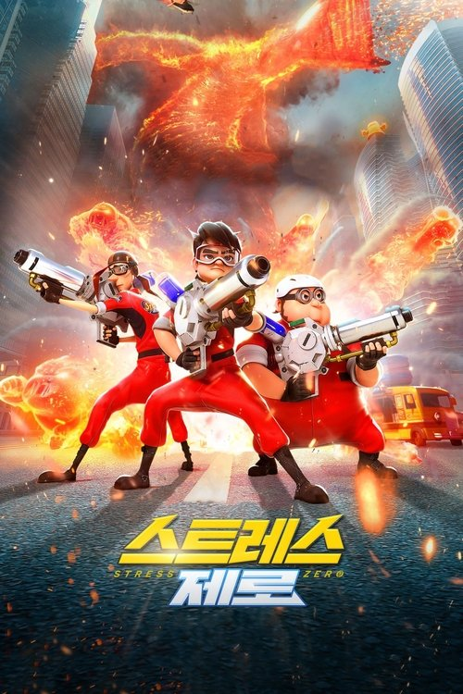 | 스트레스 제로 | 모험, 애니메이션, 코미디 | South Korea | 이대희 | 93분 | 2021-01-27 | ALL | 어느 날 도심 곳곳에 정체를 알 수 없는 거대한 불괴물이 나타나 대한민국은 혼란에 빠진다. 불괴물의 습격으로 졸지에 직장을 잃은 짱돌은 친구 고박사, 타조와 함께 ‘스트레스 제로’를 팔아 백수 탈출을 하고자 하지만, 이 음료가 바로 불괴물을 막을 수 있는 유일한 비밀임을 알게 되는데..! 갑자기 히어로가 된 아빠 짱돌과 친구들은 과연 불괴물을 잡고, 세상을 구할 수 있을까? |  | https://image.tmdb.org/t/p/w500/g0S7JpPdC4YQ4hV6jWvV3pKdEEe.jpg
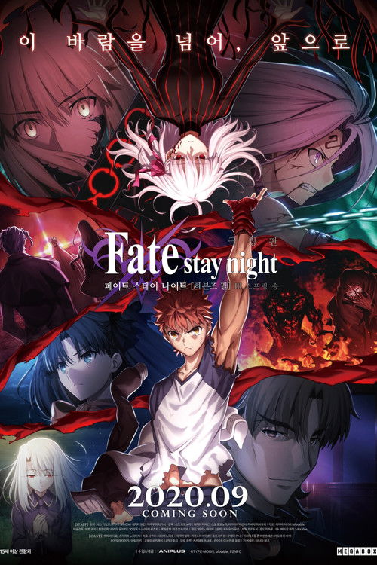 | 페이트 스테이 나이트 헤븐즈필 제3장 스프링 송 | 애니메이션, 로맨스, 판타지, 액션, 드라마 | Japan | 須藤友徳 | 120분 | 2020-08-15 | 15 | 마술사 '마스터'와 영령 '서번트'가 모든 소원을 이뤄주는 '성배'를 둘러싸고 싸우는 '성배전쟁'. 하지만 그 싸움은 일그러져 있었다. 마토 사쿠라는 자신이 저지른 죄와 함께 마키리의 잔으로서 각성하여 깊은 어둠 속에 빠지고 말았다. 그런 사쿠라를 지키겠다고 맹세한 소년, 에미야 시로는 토오사카 린과 함께 사쿠라를 어둠 속에서 구하고 일그러진 '성배전쟁'을 끝내기 위해 자신의 몸을 돌보지 않고 가혹한 싸움에 몸을 던진다. 소년의 소망은 소녀에게 닿을 것인가. 끝을 향해 달려가는 '성배전쟁' 최후의 싸움이 드디어 시작된다. | japan, holy grail, fight, magic, supernatural, sequel, alternate version, based on video game, anime, based on visual novel, japanese high school | https://image.tmdb.org/t/p/w500/eKPSnszx2OvEVlJSwk2Zsjc6Ir0.jpg
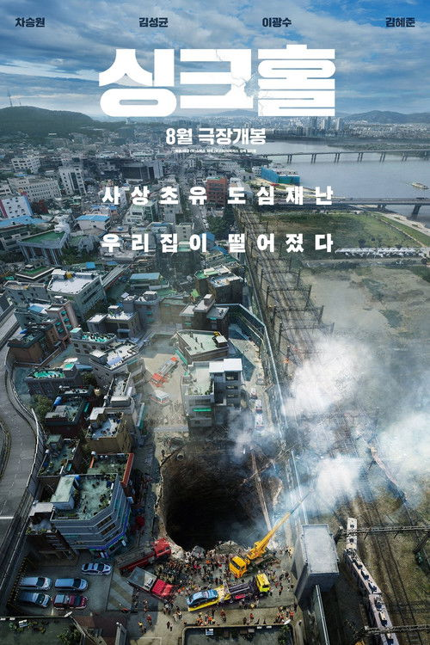 | 싱크홀 | 코미디, 드라마 | South Korea | 김지훈 | 113분 | 2021-08-11 | 12 | 서울 입성과 함께 내 집 마련의 꿈을 이룬 가장 동원은 이사 첫날부터 프로 참견러 만수와 사사건건 부딪힌다. 동원은 자가취득을 기념하며 직장 동료들을 집들이에 초대하지만 행복한 단꿈도 잠시, 순식간에 빌라 전체가 땅 속으로 떨어지고 만다. 지하 500m 싱크홀 속으로 떨어진 이들은 과연 무사히 빠져나갈 수 있을까? | home, disaster, father son relationship, south korea, seoul, south korea | https://image.tmdb.org/t/p/w500/nEslKzaq3LKuQcDTNODzwh149Qh.jpg
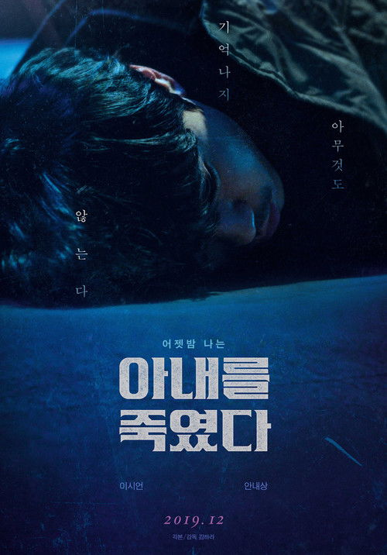 | 아내를 죽였다 | 스릴러, 드라마 | South Korea | Kim Ha-ra | 109분 | 2019-12-11 | 15 | 친구와 술을 마신 후 곯아떨어진 '정호'는 숙취로 눈을 뜬 다음 날 아침, 별거 중이던 아내 '미영'이 살해당했다는 충격적인 소식을 듣게 된다. 그 순간, 자신의 옷에 묻은 핏자국과 피 묻은 칼을 발견한 '정호'. 가장 강력한 용의자로 지목된 그는 경찰의 눈을 피해 도망친다. 알리바이를 입증하고 싶지만 간밤의 기억은 모두 사라진 상태. 스스로를 믿을 수 없는 최악의 상황에서 '정호'는 어젯밤의 행적을 따라가기 시작하는데… | based on webcomic or webtoon | https://image.tmdb.org/t/p/w500/uZXx3qU2X4Qpa8LYqUOtpH0rD9B.jpg
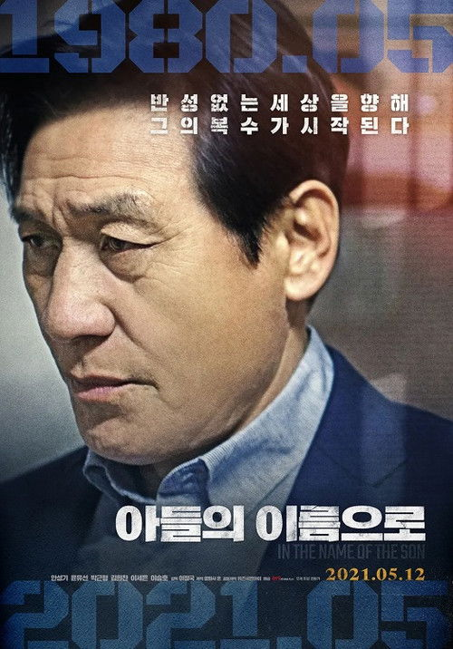 | 아들의 이름으로 | 스릴러, 드라마 | South Korea | 이정국 | 94분 | 2021-05-12 | 12 | 주인공 채근은 우울증에 걸린 대리운전 기사다. 그는 미국에 유학간 아들과 종종 통화하며 그와 한 약속을 지키겠다고 말한다. 그가 단골로 다니는 식당에서 일하는 종업원인 노처녀 진희의 부탁으로 그녀의 임시 약혼자 역할을 한다. 5.18 피해자인 그녀 아버지는 암에 걸려 시한부 인생이다. 그녀 아버지는 그에게 39년전 5.18때 숨겨둔 권총을 보여준다. 그러면서 자기가 죽기전에 5.18 가해 책임자들에게 복수하고 싶다며 도와달라고 부탁한다. 하지만 복수를 준비하던 과정에서 죽게 된 진희의 아버지. 채근이 그 권총을 숨겨두고 죽은 진희 아버지를 대신해 5.18 책임자들에게 복수할 준비를 한다. | gwangju uprising | https://image.tmdb.org/t/p/w500/kyVyHD4ovMsOjsNza1rMP2AROvL.jpg
 | 아무도 없는 곳 | 드라마 | South Korea | 김종관 | 82분 | 2021-03-31 | 15 | 외국에서의 결혼생활을 끝내고 귀국한 창석은 자신의 사적 경험을 바탕으로 한 소설 발간을 앞두고 있다. 그는 그와의 만남에서 과거를 떠올리는 미영, 누군가가 남기고 간 마지막 담배를 나눠 피우며 지난 일을 떠올리는 유진, 죽어가는 아내를 살리기 위해 덧없는 노력을 지속하는 성하, 기억을 잃어버려 남의 기억을 수집하는 바텐더 주은 등 여러 사람의 사연들을 듣고 보며, 마음의 변화를 겪는다. 창석은 또다시 이야기를 만들기 시작한다. |  | https://image.tmdb.org/t/p/w500/8lrw0qxNaFuSQBnDUmTbk0qMuGl.jpg
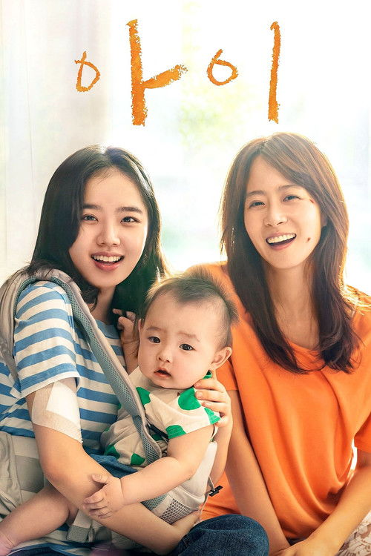 | 아이 | 드라마 | South Korea | Kim Hyun-tak | 114분 | 2021-02-10 | 15 | 고아 출신 아영은 정부 지원금이 끊기자 돈을 벌기 위해 술집에서 일하며 간신히 생계를 유지하는 싱글맘 영채 아이의 보모 일을 시작한다. 어느 날, 아영이 잠깐 잠이 든 사이, 술에 취한 영채의 실수로 아이가 크게 다치게 되고, 영채는 이를 아영의 탓으로 돌리면서 둘 사이는 멀어져 간다. 그러던 어느 날, 아영은 영채가 아이를 입양 보내려고 한다는 사실을 알게 되고, 아이를 보내지 않기 위해 찾아 나선다. |  | https://image.tmdb.org/t/p/w500/zaJgETPiglM3MktSWfFr3Dbg092.jpg
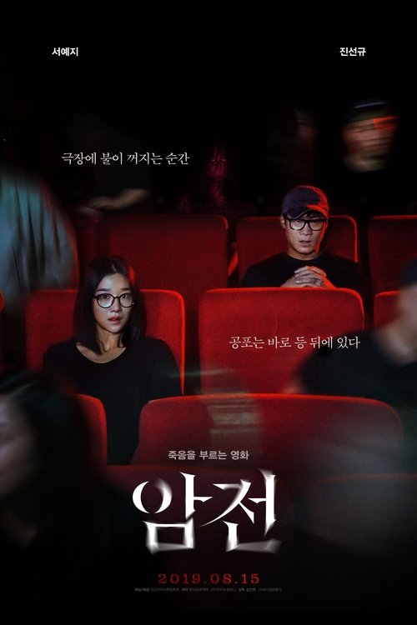 | 암전 | 공포, 미스터리 | South Korea | Kim Jin-won | 85분 | 2019-08-15 | 15 | 감독 지망생 미정(서예지)은 시나리오 완성 압박에 시달린다. 미정은 ‘귀신이 찍었다’는 괴담이 나도는 무서운 영화 에 관한 소문을 듣고 영화를 찍은 감독 재현(진선규)을 찾아 나선다. 재현은 함부로 파헤치지 말라고 강력하게 경고하지만 데뷔가 절박한 미정은 끈질긴 탐문 끝에 숨겨진 영화 의 영상 자료를 발견하고 끝내 시나리오를 완성한다. 하지만 기쁨도 잠시, 얼마 뒤 미정 주변에 이상한 일들이 끊임없이 벌어지기 시작한다. |  | https://image.tmdb.org/t/p/w500/491m2wG5uNzF253woglS7S8F7g2.jpg
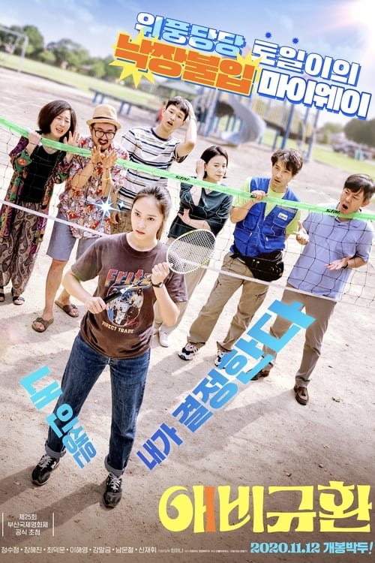 | 애비규환 | 코미디, 드라마 | South Korea | Choi Ha-na | 110분 | 2020-11-12 | 12 | 연하 남친 호훈과의 불꽃 사랑으로 임신을 하게 된 대학생 토일. 출산 후 5개년 계획까지 준비하며 결혼을 선언했지만, 돌아온 것은 “넌 대체 누굴 닮아 그 모양이냐”는 부모님의 호통뿐이다. 누굴 닮았는지 직접 확인하겠다며 찾은 친아버지는 기대와 달리 실망스럽기만 하고, 착잡한 마음으로 집으로 돌아오자마자 예비 아빠 호훈의 행방이 묘연해진다. 어색한 현아빠, 철없는 구아빠, 집 나간 예비 아빠까지! 첩첩산중 설상가상 그야말로 ‘애비규환’이로다! | family drama, daegu | https://image.tmdb.org/t/p/w500/pShB3OZAaOehDkehtqSS4voU6w5.jpg
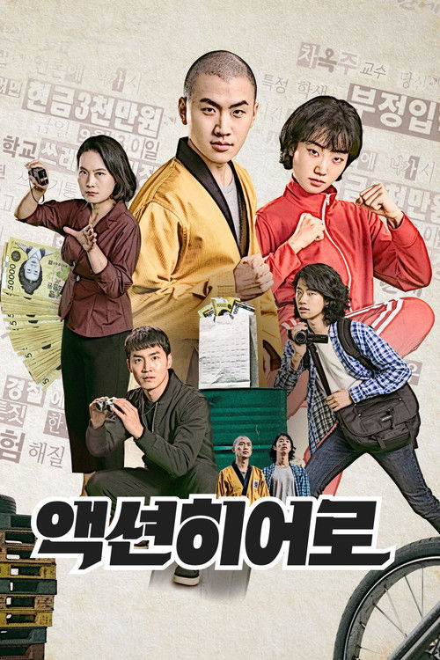 | 액션히어로 | 액션 | South Korea | Lee Jin-ho | 90분 | 2021-07-21 | 12 | 주성은 성룡 같은 액션배우가 꿈이지만, 실상은 평범한 대학생일 뿐이다. 어느 날 우연히 입시 비리와 관련된 협박 편지를 발견하고, 이것을 소재로 액션영화를 찍어 보기로 결심한다. 협박 편지를 쓴 자와, 이를 찍는 자와, 그리고 찍히는 자가 얽히며 상황은 종잡을 수 없이 꼬여 간다. |  | https://image.tmdb.org/t/p/w500/sJgFf969jn6GNwk5UkuTWkPbblG.jpg
 | 어른들은 몰라요 | 드라마 | South Korea | 이환 | 127분 | 2021-04-15 | 19 | 18세 세진, 덜컥 임산부가 되어버렸다. 무책임한 어른들에 지쳐 거리를 떠돌던 세진은 가출 경력 4년 차 동갑내기 주영을 만난다. 처음 만났지만 절친이 된 세진과 주영, 위기의 순간 나타난 파랑머리 재필과 신지까지 왠지 닮은 듯한 네 명이 모여 세진의 유산 프로젝트가 시작된다. | juvenile delinquent, troubled teen, pregnant teen, abortion, homeless teenager | https://image.tmdb.org/t/p/w500/tAR6pyep25DVV10R8ffjBFfpL5T.jpg
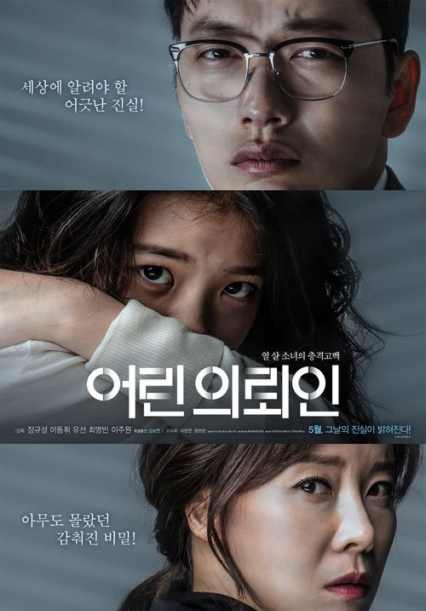 | 어린 의뢰인 | 드라마 | South Korea | 장규성 | 114분 | 2019-05-22 | 12 | 인생 최대 목표는 오직 성공뿐인 변호사 정엽. 주변에 무관심한 그에게 다빈과 민준 남매가 자꾸 귀찮게 얽힌다. 오랫동안 기다렸던 대형 로펌 합격 소식을 듣게 된 정엽은 믿을 수 없는 사실을 알게 된다. 10살 소녀 다빈이 7살 남동생을 죽였다는 충격적인 자백. 뒤늦게 미안함을 느낀 정엽은 자신의 모든 것을 걸고 다빈의 엄마 지숙에게 숨겨진 진실을 밝히려고 하는데… | based on true story, kids | https://image.tmdb.org/t/p/w500/tBjIL4jBbHstVvWvCXV7AjZaggR.jpg
 | 여고괴담6 |  |  |  |  |  |  | API 정보 없음
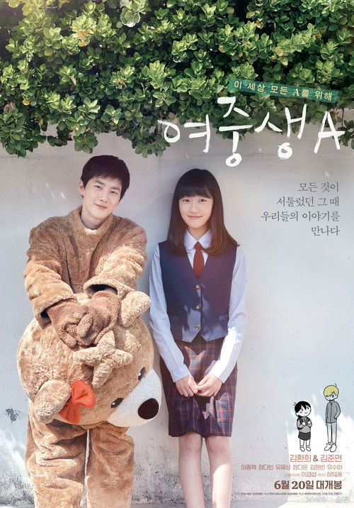 | 여중생A | 드라마 | South Korea | Lee Kyung-sub | 114분 | 2018-06-20 | 12 | 취미는 게임, 특기는 글쓰기인 여중생 ‘미래’가 가장 좋아하는 곳은 게임 세계 ‘원더링 월드’. 괴물 같은 아빠도 없고, 외로운 학교도 가지 않아도 되는 그 곳에서 미래는 자신만의 세상을 꿈꾸며 살아간다. 그러다 난생 처음으로 현실친구를 사귀기 위해 '태양'과 '백합'에게 다가가려 조금씩 용기를 내어 보지만, 뜻하지 않은 사건으로 인해 상처 받고 더욱 움츠러 들고 만다. 게다가 유일한 세상이었던 ‘원더링 월드’마저 서비스를 중단한다는 소식이 전해지고, 다시 혼자가 된 미래는 랜선친구 ‘재희’를 만나러 가는데… | based on comic, based on webcomic or webtoon | https://image.tmdb.org/t/p/w500/wFTakmrbBEV5WUlwYuN2FQ6GH4w.jpg
 | 서른아홉, 열아홉 | 코미디 | France | David Moreau | 92분 | 2013-03-06 | 18 | 스포츠카 모는 39 패션에디터 ‘알리스’ 8년 동안 남자와도 담쌓고, 커리어에만 목숨 건 워커홀릭! 잃어버린 USB를 찾기 위해 브라질 출장에서 만난 발타자르와 재회하게 된 알리스는 발타자르와 키스하는 듯 찍힌 사진이 SNS에 퍼지면서 한 순간에 어린 남자와 데이트 하는 ‘쿠거족’이 된다. 기가 막힌 알리스와 달리 편집장은 그녀의 이런 거침없는 모습을 응원하고, 절친마저 발타자르를 이용하라고 부추기는데… 스쿠터 타는 19 건축학도 ‘발타자르’ 이제 갓 열아홉, 그 어떤 것보다 사랑에 올인하는 러브홀릭! 우연히 만난 매력적인 연상녀 알리스에게 마음을 뺏기지만 그녀는 어린 자신에게 관심이 없는 듯해 실망스럽다. 그러나 갑자기 학교로 찾아와 자신에게 데이트 신청을 하는 알리스로 인해 당황스러우면서도 이 상황이 전혀 싫지 않은 발타자르. 그는 아름답고, 섹시하고, 프로페셔널한 알리스의 모습에 점점 빠져들게 되는데… 39-19 = 20살! 20살차이 로맨스의 모든 것이 밝혀진다! | amused | https://image.tmdb.org/t/p/w500/gJu3scryRVZ85RrIcx5WenGzZuL.jpg
 | 염력 | 판타지, 액션 | South Korea | 연상호 | 101분 | 2018-01-31 | 15 | 평범한 은행 경비원 석헌. 어느 날 갑자기 그의 몸에 이상한 변화가 찾아온다. 생각만으로 물건을 움직이는 놀라운 능력, 바로 염력이 생긴 것. 한편, 민사장과 홍상무에 의해 석헌의 딸, 청년 사장 루미와 이웃들이 위기에 처하게 되고. 석헌과 루미, 그리고 변호사 정현이 그들에 맞서며 놀라운 일이 펼쳐지는데... | superhero, telekinesis, psychokinesis, father daughter reunion, father daughter relationship, south korea, yongsan tragedy | https://image.tmdb.org/t/p/w500/5LRL9cvVQl0Mne8CZslb5VNwY6v.jpg
 | 영화의 거리 | 드라마, 코미디, 로맨스 | South Korea | Kim Min-geun | 78분 | 2021-09-16 | 12 | 만나고, 사랑하고, 헤어지고, '일'로 다시 만났다! 영화 로케이션 매니저와 감독으로 부산에서 재회한 선화와 도영. 헤어진 연인에서 일로 만난 사이가 된 이들의 끝났는데 끝난 것 같지 않은 쎄한 fall in 럽케이션 밀당 로맨스가 시작된다! | busan, south korea | https://image.tmdb.org/t/p/w500/eoGlJqTZPHLIoKgJ9ltNFAUgB3h.jpg
 | 오늘, 우리2 |  |  |  |  |  |  | API 정보 없음
 | 오케이 마담 | 코미디, 액션 | South Korea | Lee Cheol-ha | 100분 | 2020-08-12 | 15 | 극강의 쫄깃함으로 빠른 완판을 기록하는 꽈배기 맛집 사장 미영은 컴퓨터 수리 전문가 석환의 남다른 외조로 하와이 여행에 당첨되고, 난생 처음 해외 여행을 떠나게 된다. 하지만 비밀요원을 쫓는 테러리스트들도 같은 비행기에 오르고 꿈만 같았던 여행은 아수라장이 된다. 난데없는 비행기 납치 사건의 유일한 해결사가 되어버린 부부. 평범했던 과거는 접어두고, 숨겨왔던 내공을 펼치며 인질이 된 승객을 구하기 시작한다! | airplane, hawaii, hijacking, flight, airplane hijacking, inter-korean relations | https://image.tmdb.org/t/p/w500/8WeSpbhb4iXxx0Z32ayX9s6O8aw.jpg
 | 욕창 | 드라마, 가족 | South Korea | Shim Hye-jung | 110분 | 2020-07-02 | 12 | 퇴직 공무원 강창식은 수년 전 뇌출혈로 쓰러진 부인 나길순과 불법체류자 간병인 유수옥과 함께 살고 있다. 어느 날, 길순에게 욕창이 생기더니, 잘 낫지 않는다. 길순의 상태가 좋지 않은데 수옥은 주말엔 꼭 외출을 나간다. 비자 때문에 위장결혼 하겠다며 일을 그만두겠다는 수옥에게 창식은 결혼을 제안한다. 창식의 결혼 선언에 모두 모인 가족회의는 합의점을 찾지 못하고 저마다의 상처를 드러낸다. |  | https://image.tmdb.org/t/p/w500/p2KMP8KzEPmGgPVR5J7Qm419RSY.jpg
 | 우리집 | 드라마, 가족 | South Korea | 윤가은 | 92분 | 2019-08-22 | ALL | 매일 다투는 부모님이 고민인 12살 하나와 자주 이사를 다니는 게 싫기만 한 유미, 유진 자매는 여름방학, 동네에서 우연히 만나 마음을 나누며 가까워진다. 풀리지 않는 ‘가족’에 대한 고민을 터놓으며 단짝이 된 세 사람은 무엇보다 소중한 각자의 ‘우리집’을 지키기 위해 모험을 감행한다. | home, friends, family, family issues | https://image.tmdb.org/t/p/w500/kaqqY14vyKZMHQC8pqnqWcmJQ4k.jpg
 | 울림의 탄생 | 다큐멘터리 | South Korea | Lee Jeong-jun | 96분 | 2021-10-21 | ALL | 경기 무형문화재 30호 악기장 임선빈. 그는 어머니의 품을 닮은 북소리를 만들어 내기 위해 평생을 매진했다. 어느 날, 귀에 이상이 있음을 감지한 선빈은 자신에게 남은 시간이 얼마 남지 않음을 깨닫는다. 그리고 자신의 뒤를 잇는 철부지 아들 동국과 함께 마음을 위로하는 소리를 내는 북을 만들기 위해 20년간 간직했던 목재를 꺼내 큰 북을 만들기 시작한다. |  | https://image.tmdb.org/t/p/w500/9FpwYh8VvvXxRrwaSEcYe0m056w.jpg
 | 원더풀 고스트 | 코미디, 판타지, 범죄, 드라마 | South Korea | Jo Won-hee | 97분 | 2018-09-26 | 12 | 딸 앞에선 바보지만 남의 일에는 1도 관심 없는 유도 관장 장수에게 의욕과다 경찰 출신 고스트 태진이 보이기 시작한다. 안 들리는 척, 안 보이는 척해도 장수에게 착! 달라붙은 고스트 태진은 그에게 자신과 함께 이 동네에서 일어나는 사건을 함께 수사할 것을 부탁하는데…인간과 고스트의 신들린 합동수사가 시작된다! | ghost | https://image.tmdb.org/t/p/w500/gD3fq4IzpLDOcpV2V4zqabG8mxA.jpg
 | 이 안에 외계인이 있다 | SF, 코미디 | South Korea | Choi Eun-jong | 79분 | 2021-02-03 | 12 | 노란색 액체 외계인의 침공으로 대다수 인류가 사라진 가운데 간신히 살아남은 소수의 동호회 사람들이 지하벙커로 모여든다. 그 와중에 잠입한 외계인이 멤버 중 한 명의 몸에 들어가면서 일대 혼란이 벌어진다. 30분 안에 외계인을 찾아 죽이지 않으면 모두가 죽게 되는 절체절명의 순간, 최후의 인간들은 무사할 수 있을까? | alien | https://image.tmdb.org/t/p/w500/A4hVhRdAxIVmKeaLGNmFIYJTkb0.jpg
 | 인질 | 액션 | South Korea | 필감성 | 93분 | 2021-08-18 | 15 | 평소와 똑같던 어느 새벽, 서울 한복판에서 증거도, 목격자도 없이 대한민국 톱배우 황정민이 납치된다. 한 치 앞을 알 수 없는 상황 속 살기 위한 극한의 탈주가 시작되는데… | kidnapping, hostage, celebrity, remake, movie star | https://image.tmdb.org/t/p/w500/tvjfD4Ry8Otin3CCgkmEAxnewcN.jpg
 | 인천스텔라 | SF, 가족, 로맨스 | South Korea | Back Seung-kee | 108분 | 2021-03-25 | 12 | ASA(NASA가 아니다), 일명 ‘아시아 항공우주국’ 탐사대원 기동은 아내이자 동료였던 선호가 출산 도중 목숨을 잃자 ASA를 떠나 홀로 딸 규진을 키운다. 어느 날 다른 차원에서 나타난 선호를 만나는 신비한 경험을 하게 된 기동은 선호를 찾아 다시 우주로 나가기로 결심하고, 선호가 남긴 설계도를 바탕으로 만든 비밀우주선 ‘인천스텔라’에 탑승한다. | space opera, incheon | https://image.tmdb.org/t/p/w500/mtBMfO62OuBHvVIhJGOPxVEQJIA.jpg
 | 인트로덕션 | 드라마 | South Korea | 홍상수 | 66분 | 2021-05-27 | 12 | 아들은 아버지가 불러서 한의원을 찾았다. 도착했을 때 아버지는 환자들 때문에 바빴고 아들은 하루 종일을 기다려야 했다. 딸은 독일로 패션디자인을 공부하러 갔다. 어머니는 독일에 사는 옛 친구의 집에 딸이 묵게 하려고 같이 동행했다. 친구 집에 묵게 된다면 방세를 절약할 수 있을 것이다. 아들은 어머니가 갑자기 불러서 동해안의 횟집으로 찾아갔다. 어머니는 나이 든 남자배우와 함께 있었다. 그 배우는 오랜 전에 아버지의 한의원을 찾아갔을 때 만난 적 있는 사람이었다. |  | https://image.tmdb.org/t/p/w500/iD4vpBIgAchmmvJ3vfAnuDqIAxd.jpg
 | 장르만 로맨스 | 코미디, 드라마 | South Korea | 조은지 | 113분 | 2021-11-17 | 15 | 7년째 슬럼프에 빠져 신작을 내놓지 못하고 있는 베스트셀러 작가 현. 되는 일 없이 우울한 현에게 이혼 후 싱글라이프를 즐기는 전처 미애와 한창 사춘기가 찾아와 첫사랑에 갈팡질팡하는 아들 성경 그리고 오랜 친구이자 출판사 대표인 순모가 의도치 않은 사건사고를 가져다준다. 평범하지 않은 로맨스로 얽힌 이들의 사생활이 밝혀진다. | author, writer, family conflict, lgbt, divorced couple, slump | https://image.tmdb.org/t/p/w500/7tvhf1ApXJn4LwVWwk4Mmhh62tQ.jpg
 | 장산범 | 공포, 스릴러 | South Korea | 허정 | 100분 | 2017-08-17 | 15 | 도시를 떠나 장산으로 이사 온 희연은 무언가에 겁을 먹고 혼자 숲 속에 숨어있는 여자애를 만난다. 희연은 소녀를 집으로 데려오지만, 남편은 딸 준희의 목소리를 흉내 내는 이 소녀를 수상하게 여긴다. 소녀가 찾아온 뒤 하나 둘씩 실종되는 사람들 사라진 시어머니와 남편… 그리고 들려오는 그것의 목소리. 누군가 우리 가족의 목소리를 흉내 내고 있다! | busan, south korea | https://image.tmdb.org/t/p/w500/uikIlnqa3LncwISe3136b7lJ28J.jpg
 | 저 산 너머 | 드라마 | South Korea | Choi Jong-tae | 111분 | 2020-04-30 | 12 | 김수환 추기경의 어린 시절 이야기. 1928년 일제강점기, 세상에서 가장 사랑하는 엄마와 아픈 아버지를 위해 신부보다 인삼장수가 되고 싶은 7살 소년 순한은 자신의 마음밭에 심어진 믿음의 씨앗을 키워가며 저 산 너머에 있을 고향을 찾아간다. |  | https://image.tmdb.org/t/p/w500/qQ0rEQUxeab0jIkSqoLKWHNTWv5.jpg
 | 종착역 | 드라마 | South Korea | 서한솔 | 79분 | 2021-09-23 | ALL | 중학교 1학년 같은 반 친구인 네 명의 소녀들은 사진반 동아리원이다. 여름방학을 맞아 선생님은 구식 일회용 필름 카메라 한 대 씩을 나눠 주며 사진을 찍어오라고 방학 숙제를 내준다. 주제는 ‘세상의 끝’이다. 세상의 끝? 그건 어디인가? 뭘 찍어야 하나? 소녀들의 의견은 분분하다. 그러다 한 친구의 제안으로 1호선 전철의 종착지인 신창역까지 가보기로 한다. 여기가 이 아이들의 세상의 끝이다. 아이들은 전철을 타고 가며 졸고, 갑자기 내리는 소낙비에 잠시 낯선 곳에서 멈추었다가, 더 낯설고 두려운 곳으로 이끌린다. | friendship, photography, slice of life, middle school | https://image.tmdb.org/t/p/w500/w6I6hdWX2POep2I8gext01hh4yW.jpg
 | 좋은 사람 있으면 소개시켜줘 | 코미디, 로맨스 | South Korea | Mo Ji-Eun | 105분 | 2002-08-08 | 15 | 한국과 일본에만 존재한다는 중매를 전문으로 하는 결혼 정보 회사. 외로운 청춘 남녀들을 짝지어 주기 위해 그곳에서 혼신의 힘을 다해 노력하는 커플 매니저들. 대학시절부터 주변 친구들에게 커플 연결 솜씨를 자랑해 온 효진은 사회에 나와서도 결혼 정보회사에 취직하게 되고 유능한 커플 매니저로서의 커리어를 쌓아 나가고 있다. 정작 본인은 자기 머리 못 깍고 스물 아홉 외로운 싱글로 서른을 바라보고 있는데. 번듯한 남자친구의 사진을 항상 지갑 속에 넣어 다니며 친구들의 부러움을 한 몸에 받고 있는 효진(신은경 분). 그녀에게도 말못할 아픔이 있으니. 그것은 바로 그녀가 이제 서른을 눈 앞에 두고 있는 솔로라는 사실. 솔로라고? 그렇다!! 지갑 속 사진의 주인공은 어느 샌가 연락이 끊겨 버린 옛 남자 친구일 뿐이고 자신을 부러워하는 친구들의 시선은 점점 더 부담스럽기만 할 뿐이다. 다른 사람 중신 서느라 정작 자기 자신은 짝을 찾지 못한 채 외로운 시절을 보내고 있는 효진. 핸섬한 외모의 현수는 어머니의 등쌀에 못 이겨 등록을 했지만 정작 본인은 사랑에 무심한 듯 하다. 자신의 고객인 현수에게 묘한 감정을 느끼기 시작하는 효진. 그런 현수의 앞에 킹카녀가 등장하게 되고 효진은 커플 매니저로서의 직업 윤리와 서른을 앞 둔 솔로로서의 외로움 사이에서 갈등하게 되는데. 타인의 사랑을 위해서만 노력해 온 효진에게도 아름다운 사랑이 찾아 올 것인가. |  | https://image.tmdb.org/t/p/w500/a9FaqzsJsmBNWFl5CLZdj1URarh.jpg
 | 죄 많은 소녀 | 드라마, 미스터리 | South Korea | 김의석 | 113분 | 2018-09-13 | 15 | 같은 반 친구 경민의 갑작스런 실종으로 마지막까지 함께 있었던 영희는 가해자로 지목된다. 딸이 죽은 이유를 알아야하는 경민의 엄마, 사건의 진실을 밝혀야 하는 형사, 친구의 진심을 숨겨야 하는 한솔, 학생이 죽은 원인을 찾아야 하는 담임 선생님까지. 주변의 모든 사람들이 영희를 의심한다. 죄 많은 소녀가 된 영희는 결백을 증명해야만 하는데... | suicide attempt, investigation, school, high school student, missing person, innocent, self-harm, mother daughter relationship, girls' love (gl), school bullying | https://image.tmdb.org/t/p/w500/iRq94MzpctCyj0X44bT8Hkwxb9p.jpg
 | 죽지않는 인간들의 밤 | 스릴러, 코미디 | South Korea | 신정원 | 110분 | 2020-09-29 | 15 | 소희는 모든 것이 완벽한 남편 만길과 결혼해 살고 있다. 그런데 남편이 수상하다. 흥신소에 뒷조사를 의뢰한 결과 돌아온 대답은. “하루에 21시간 동안 쉬지 않고 음주가무와 운동까지 즐기는 건 인간의 체력이 아닙니다.” 남편의 정체가 궁금해진 소희는 만길의 뒤를 밟고, 자신의 정체가 발각됐다는 것을 안 만길은 소희를 제거하려 한다. 소희는 동창생 세라와 양선, 흥신소 소장의 도움을 받아 자신을 해치려는 만길을 죽이기로 한다. 그런데 감전, 독극물 등 그 어떤 방법도 통하지 않는다. 죽지 않는 만길을 상대로 한 소희의 싸움이 시작된다. | alien | https://image.tmdb.org/t/p/w500/pQPPtSlDp12EGhNutgW6nQyqrRx.jpg
 | 지푸라기라도 잡고 싶은 짐승들 | 미스터리, 스릴러, 범죄, 드라마 | South Korea | Kim Yong-hoon | 108분 | 2020-02-19 | 19 | 가업으로 물려받은 사업에 실패하고 사우나에서 야간 알바를 하는 중만. 치매 노모를 모시고 살며 경제적으로도 쪼들리던 그는 어느날 로커룸에서 거액의 현금 다발이 든 돈 가방을 발견하고 그 돈을 자기가 가지기로 마음먹는다. 세관 공무원 태영은 사채업자에게 큰돈을 빌려 사업을 하는 애인 연희에게 투자 명목으로 빌려주지만 연희는 잠적하고, 사채업자의 압박이 시작된다. 그러던 중 연희로 의심되는 여성의 사체가 발견된다. 주식투자로 빚을 지고 남편의 폭력에 시달리던 미란은 돈을 벌기 위해 접대부로 일하는데, 손님으로 만난 진태가 남편을 죽여주겠다고 제안하자 솔깃한다. 이후 각자 다른 욕망을 가진 이들의 관계가 하나둘 밝혀지기 시작한다. | based on novel or book, money, bag of money, loan shark | https://image.tmdb.org/t/p/w500/aA2o9i2DhGXptIcDQLLRjVmkLft.jpg
 | 천문: 하늘에 묻는다 | 역사, 드라마 | South Korea | 허진호 | 132분 | 2019-12-26 | 12 | 역사상 가장 위대한 왕 세종과 관노로 태어나 종3품 대호군이 된 천재 과학자 장영실. 20년 간 꿈을 함께 하며 위대한 업적을 이뤄낸 두 사람. 세종 24년인 1442년, 명나라 사신은 황제의 칙서를 들고 조선을 방문한다. 명의 사신은 조선이 천문 연구를 통해 독자적 시간을 가지는 것을 우려하며 천문 의기들을 폐기하고 이를 발명한 장영실을 압송하려 한다. 그러던 와중 임금이 타는 가마 안여(安與)가 부서지는 사건으로 세종은 장영실을 문책하며 하루아침에 궁 밖으로 내치고 그 이후 장영실은 자취를 감추는데... | astronomy, joseon dynasty (1392–1910), ancient astronomy, king sejong | https://image.tmdb.org/t/p/w500/bumXyxQv1F488Ft3LrPoKFDkiXr.jpg
 | 초미의 관심사 | 코미디, 가족, 드라마 | South Korea | 남연우 | 89분 | 2020-05-27 | 15 | 이태원에서 가수로 활동하며 주가를 올리고 있는 순덕에게 인연을 끊고 살던 엄마가 들이닥친다. 알고 보니 둘째 유리가 엄마와 순덕의 돈을 갖고 사라진 것. 유리와 돈을 찾겠다는 일념 하에 한 팀이 된 엄마와 딸은 이태원 구석구석을 찾아 헤매기 시작하고, 다 안다고 생각했던 유리의 비밀들을 마주하게 되는데... | musician, smoking, nightclub, parkour, family relationships, misfits | https://image.tmdb.org/t/p/w500/3PLEpP7CoSXLWJQgFdv1NFoPYP1.jpg
 | 최면 | 공포, 스릴러 | South Korea | Choi Jae-hoon | 85분 | 2021-03-24 | 15 | 학교생활에 충실한 영문과 대학생 도현. 우연히 편입생 진호를 통해 최면에 관심을 가지게 되고 최교수에 의해 최면 치료를 받게 된다. 그러나 최면 체험 이후 그는 알 수 없는 기억의 환영을 보기 시작하고 친구들도 하나 둘 이상한 환영에 시달리다 의문의 사건을 맞이한다. |  | https://image.tmdb.org/t/p/w500/basTHSgrqoKieDn6XmBwtViVjHR.jpg
 | 최선의 삶 | 드라마 | South Korea | 이우정 | 109분 | 2021-09-01 | 15 | 강이, 소영, 아람은 같은 고등학교의 친한 친구들이다. 강이는 비교적 평범해 보이고, 소영은 모델이 되는 것이 꿈이고, 아람은 약간 엉뚱하다. 이들은 어느 날 의기투합하여 가출을 결행한다. 하지만 막상 세상은 쉽지 않다. 더 심각한 문제는 강이, 소영, 아람 세 사람의 관계에 찾아온 균열이다. 첫 번째 가출의 실패 이후 집과 학교로 돌아온 그들은 더 혹독한 한 시절을 보내게 된다. 소영은 강이와 있었던 비밀스런 사건 이후로 강이를 점점 더 따돌리고 강이에 대한 소영의 폭력의 강도는 높아간다. 아름은 그녀대로 힘겨운 시간을 보낸다. | based on novel or book | https://image.tmdb.org/t/p/w500/ew1dQZ8ErlOz7tVTrmVJJm61FOC.jpg
 | 카센타 | 코미디, 범죄 | South Korea | Ha Yoon-jae | 98분 | 2019-11-27 | 15 | 파리 날리는 국도변 카센터를 운영하는 재구와 순영 부부. 어느 날부터 타이어가 펑크 난 차량이 부쩍 늘어나게 되고 재구는 이것이 인근 공사현장을 오가는 트럭에서 떨어진 금속 조각 때문인 걸 알게 된다. 순간 재구는 떨어진 금속 조각과 펑크 난 타이어 그리고 주머니를 채운 지폐를 보며 기발하고 수상한 계획을 세우게 된다. 재구는 계획적으로 도로에 금속 조각을 뿌려 타이어 펑크를 유도하고, 펑크 난 차들이 카센타에 줄을 이으며 돈을 벌게 된다. 남편의 수상한 영업을 몰랐던 순영은 처음에는 말리지만 수중에 돈이 쌓이자 더 적극적으로 계획에 동참하며 도로에 못을 박자고 제안을 하게 되는데… | repair | https://image.tmdb.org/t/p/w500/tS91qO8NfYL1AuTYjsZVxOvSctc.jpg
 | 클라이밍: 더 사운드 | 액션, 공포, 스릴러 | United States of America | Brendan Devane | 104분 | 2025-06-27 | 15 | 세계 최고의 등반가 8명이 선발된다. 63년간 불허된 ‘금단의 벽’을 완등하라. 그곳에 무언가 있다! ‘그것’을 듣는다면 이미 추락한다. 상상불가의 현상을 만나는데… | teleportation, rock climbing, aborigine, falling, superhuman abilities, black eyes | https://image.tmdb.org/t/p/w500/syNJA1oek2kDXZDgMGxlipqLIcg.jpg
 | 클레어의 카메라 | 드라마, 코미디 | South Korea, France | 홍상수 | 69분 | 2018-03-07 | 15 | 만희는 칸 영화제 출장 중에 부정직하다는 이유로 일자리에서 쫓겨난다. 클레어라는 여자는 선생인데 거기서 폴라로이드 카메라로 사진을 찍고 다닌다. 그러다 만희를 만나 그녀의 사정에 공감하게 된다. 클레어는 마치 여러 가능성의 만희를 미리 혹은 돌아가서 볼 수 있는 사람인 듯 하고, 그건 칸 해변의 신비한 굴을 통해서 그렇게 할 수 있을 것이다. | beach, france, photographer, cannes | https://image.tmdb.org/t/p/w500/67lBqyggAPQMFY3tzVqUZOttg7Z.jpg
 | 클로젯 | 공포, 스릴러 | South Korea | Kim Kwang-bin | 97분 | 2020-02-05 | 15 | 아내가 불의의 사고로 세상을 떠난 뒤, 아버지 연상원과 딸 연이나는 관계가 서먹서먹해진다. 어색한 관계를 유지하던 딸과 아버지가 새로운 출발을 하기 위해 원래 살던 도심을 떠나 한적한 곳에 있는 집으로 이사간다. 그곳에서 딸이 흔적도 없이 사라지고, 딸의 실종과 관련한 비밀을 알고 있는 퇴마사가 아버지를 찾아오면서 미스터리한 일들이 벌어진다. | closet | https://image.tmdb.org/t/p/w500/dgrFMKqHfH5xQbpEyxpeea4nXys.jpg
 | 태일이 | 애니메이션, 드라마 | South Korea | 홍준표 | 99분 | 2021-12-01 | ALL | 평화시장에서 재단사 보조로 취직한 태일이는 정식 재단사가 되어 가족의 생계도 꾸리고 동생들 공부도 시키는 것이 꿈이다. 그러나 열심히 일해 재단사가 된 태일이의 눈에 띈 것은 죽도록 일하고 커피 한 잔 값도 받지 못한 채 피를 토하는 어린 여공들의 얼굴이다. 동료를 위하는 따뜻한 마음만으로는 아무것도 바꿀 수 없고, 근로기준법이 있어도 지켜지지 않는 현실 앞에서 스물두 살 청년 태일이는 스스로 희망의 불꽃이 되기를 결심한다. | protest, working class, based on manga, labor rights, seoul, south korea | https://image.tmdb.org/t/p/w500/iMqUZVnYo56jsbVtr0W01zCd44Q.jpg
 | 턴: 더 스트릿 | 드라마, 로맨스, 음악 |  | Lim Seokjin | 87분 | 2021-03-31 | 12 | "하고 싶은 걸 하면서 사는 게 잘 사는 걸까?" 스페이스엔터테인먼트 연습생인 '승훈'은 곧 데뷔를 앞두고 지쳐있던 '진'과 우연한 계기로 친해진 후 서로 응원해주는 사이가 된다. 열심히 연습을 하던 어느 날 그 둘은 스트레스를 해소하기 위해 함께 땡땡이를 치고 기획사 대표에게 걸려 '승훈'은 기획사를 나오게 된다. 이후 '승훈'은 춤을 포기하지 않고 연습생 생활을 같이 한 '종윤'과 함께 [더 스트릿 스타] 댄스 경연대회에 도전하기로 한다. 방황하던 댄서들을 모아 새로운 팀 ‘마운틴 크루’를 만들게 되는데... 춤에 미친 청춘들의 무대가 펼쳐진다! | dance, competition, entertainment industry | https://image.tmdb.org/t/p/w500/8FLaGGHgrvT8tdm1w0aDFh86ijk.jpg
 | 파이터 | 드라마 | United States of America | 데이비드 O. 러셀 | 116분 | 2010-12-10 | 15 | 서른 살이 넘도록 챔피언의 승률을 올려주는 백업선수로만 전전긍긍하는 미키. 도로포장 일까지 겸하지만 늘 생활고에 시달린다. 복싱만이 떨어져 지내고 있는 딸을 데려오기 위한 돈을 벌 수 있는 유일한 돌파구이자, 그의 삶의 전부이다. 어린 시절부터 미키에게 권투에 관한 모든 것을 알려준 형 디키는 세계 챔피언, 슈가 레이 레너드를 쓰러뜨리며 집안의 자랑이자 모두의 영웅이 되었지만, 이제는 과거의 영광에 들떠 사고만 치는 골칫덩어리로 전락한다. 그래도 여전히 사랑하는 가족들이 따르는 맏아들이자 맏형인 디키는 미키에게 없어서는 안될 트레이너다. | sports, irish-american, boxer, biography, family business , dysfunctional family, family conflict, hometown, boxing trainer, crack addict, lowell massachusetts, jumping rope, shadow boxing, boxing, boxer hero, professional athlete, black sheep, devoted girlfriend, local hero | https://image.tmdb.org/t/p/w500/A8GFH3KVXR6cfz8n4B2JGlkVeeS.jpg
 | 파이프라인 폭파작전 | 범죄, 드라마, 스릴러 | United States of America | Daniel Goldhaber | 104분 | 2023-04-07 | 15 | 젊은 환경 운동가들이 송유관을 파괴하는 대담한 임무를 수행한다. | based on novel or book, bomb, winter, texas, climate change, terminal illness, flashback, informant, biting, radical, eco terrorism, lgbt, enviroment, activist, activism, environmental activist, environmental issues, pipeline, provocative, brisk | https://image.tmdb.org/t/p/w500/6XlTmQiDQBC5cQkGlxIdULo9ACO.jpg
 | 학교 가는 길 |  |  |  | 71분 | 2014-11-27 |  | 눈으로 뒤덮인 히말라야. 일 년에 단 한 번 열리는 얼음 길 차다(chaddar: 얼음담요)를 건너 학교에 가는 아이들. 사람이 죽어나가기도 하는 위험한 길이지만 아이들은 든든한 아버지의 품에서 세상에서 가장 위험한 등굣길에 나선다. 학교에 가 얼음길이 녹아 내리면 꼬박 1년동안 아이를 만날 수 없지만 아버지는 아이의 꿈을 위해 무거운 짐을 지고 오늘도 차다를 건넌다. |  | https://image.tmdb.org/t/p/w500/6jTtDon0eAlOdfuSRXs7xj6eYAM.jpg
 | 한창나이 선녀님 | 다큐멘터리 | South Korea | Won Ho-yeon | 83분 | 2021-10-20 | ALL | 새끼 낳은 소도 돌보고, 지붕에 널어둔 도루묵도 걷어야 하고, 나무에 올라 감도 따고, 택시 타고 한글 배우러 시내도 나가야 하고. 강원도 삼척 어느 산속에서 혼자 사는 선녀님은 앉아서 쉴 틈이 없다. 몸이 열 개여도 부족한 선녀님이 또 한번 일을 냈다. 평생 산 하나 밖에 못 넘어 본 그녀가, 오랫동안 살던 집을 떠나 새집 짓기를 결심하는데… 또박또박 뚝딱뚝딱 오늘도 바쁜 선녀님의 하루. |  | https://image.tmdb.org/t/p/w500/rHx3nELuS9vScExsAVTfGasvMoJ.jpg
 | 핫 블러드 | 액션 |  | Sin Jae-myeong | 100분 | 2021-11-25 | 15 | 한때는 태권도 국가대표를 꿈꿨지만 지금은 현실에 굴복하고만 세 친구 ‘훈이’, ‘성호’, ‘태영’ 그 중 유일하게 서울에 남아 챔피언을 꿈꾸던 ‘태영’이 오랜만에 고향으로 내려온다는 소식에 친구들은 잠시나마 행복했던 옛 추억에 잠긴다. 그것도 잠시, 동네 재개발을 앞두고 거물급 계약이 오고간다는 소식이 마을에 돌고 세 친구들은 자신들의 인생을 뒤흔들 거대한 사건에 휘말리게 되는데… 세상을 향해 거침없이 덤벼라! |  | https://image.tmdb.org/t/p/w500/xVCU6JrL03mcIYEgcTIIkBt0jGU.jpg
 | 해치지않아 | 코미디, 드라마 | South Korea | Son Jae-gon | 117분 | 2020-01-15 | 12 | 생계형 수습 변호사 태수에게 찾아온 일생일대의 기회, 위기의 동물원 동산파크를 구하라! 동산파크의 새 원장이 된 그는 손님은커녕 동물조차 없는 동물원을 살리기 위해 직원들에게 동물로 위장근무 하자는 기상천외한 제안을 한다. 북극곰, 사자, 기린, 고릴라, 나무늘보로 출근한 동산파크 5인방. 묵언수행은 기본, 어깨 결림, 근육 뭉침, 뒷목까지 뻐근한 그들의 털 날리는 고군분투가 계속되는 가운데, 목이 타던 태수는 북극곰의 신분을 망각하고 관람객 앞에서 콜라 한 모금을 마시게 되는데… | zoo, animals, based on webcomic or webtoon | https://image.tmdb.org/t/p/w500/2yBRl13BrHXhK7KpMTMZ9YfSvRW.jpg
 | 해피 투게더 | 드라마, 로맨스 | Hong Kong, South Korea, Japan, Argentina | 왕가위 | 96분 | 1997-05-30 | NR | 홍콩 출신의 두 남자 보영과 요휘는 새로운 삶의 시작을 위해 홍콩의 지구 반대편인 아르헨티나로 온다. 우연히 사게 된 등 속에 그려진 폭포의 광경에 매료된 둘은 함께 이과수 폭포를 찾기로 한다. 폭포를 찾던 중 두 사람은 다투게 되고 보영은 '나중에 기회가 있으면 다시 시작하자'는 말을 남긴 채 요휘를 떠난다. 마음의 상처를 입은 요휘는 집으로 돌아갈 여비를 벌기 위해 부에노스 아이레스의 한 탱고바에서 호객 일을 한다. 그리고 거기서 우연히 다시 보영을 만난다. 보영은 요휘를 찾아와 다시 시작하자고 말하지만 요휘는 상처받는 게 두려워 거절한다. 그러나 보영이 손을 다친 것을 보자 집으로 데려와 보영을 돌봐주게 되는데... | relationship problems, male homosexuality, argentina, lgbt, falling out of love, toxic relationship, gay theme, boys' love (bl) | https://image.tmdb.org/t/p/w500/64fpHUJY7HIEPoObN9dyylQHNZo.jpg
 | 협상 | 범죄, 액션, 스릴러 | South Korea | 이종석 | 114분 | 2018-09-19 | 15 | 어떠한 상황에서도 냉철함을 잃지 않던 최고의 협상가 하채윤은 긴급 투입된 현장에서 인질과 인질범 모두 사망하는 사건을 겪고 충격에 휩싸인다. 그로부터 10일 후, 경찰청 블랙리스트에 오른 국제 범죄조직의 무기 밀매업자 민태구가 태국에서 한국 경찰과 기자를 납치하고 그녀를 협상 대상으로 지목한다. 이유도 목적도 조건도 없이 사상 최악의 인질극을 벌이는 민태구와 그를 멈추기 위해 한치도 물러설 수 없는 협상가 하채윤. 남은 시간 12시간, 목숨을 건 일생일대의 협상이 시작된다! | kidnapping, hostage negotiator, negotiation | https://image.tmdb.org/t/p/w500/imd5SWNlfs0uoaDftLvb9ZlgLKr.jpg
 | 호텔 레이크 | 공포, 미스터리 | South Korea | 윤은경 | 101분 | 2020-04-29 | 15 | 유미가 어린 동생을 맡기기 위해 엄마의 친구인 경선의 호텔로 찾아간다. 두 자매를 가족처럼 반기는 호텔 레이크 사장 경선과 이상한 이야기만 늘어 놓는 유일한 메이드 예린. 그 곳에서 기이한 사건과 충격적인 비밀을 마주하게 되는데... | hotel | https://image.tmdb.org/t/p/w500/hCr1FiejbRJBUjFZyZF5c8O9HGp.jpg
 | 혼자 사는 사람들 | 드라마 | South Korea | 홍성은 | 89분 | 2021-05-19 | 12 | 요즘 같은 세상엔 혼자가 편하다. 이건 콜센터 상담원 진아도 마찬가지. 근데 시답잖게 말을 걸어오던 옆집 남자가 죽었다는 소식 이후, 진아의 고요했던 일상에 변화가 생기기 시작한다. | alone, call center | https://image.tmdb.org/t/p/w500/9QlCmWYMXlIoN8GhU1iFH8zfVg.jpg
 | 후쿠오카 | 드라마 | Japan, South Korea | 장률 | 86분 | 2020-08-27 | 15 | 책방 단골 소담 때문에 불쑥 후쿠오카에 도착한 제문은 그녀와 함께 작은 술집 들국화를 찾는다. 그곳은 28년 전 첫사랑 순이를 동시에 사랑한 해효의 가게다. 순이가 좋아하던 책방의 주인으로 사는 제문과 순이의 고향 후쿠오카에서 술집을 운영하는 해효에게 “둘이 똑같아”라고 말하는 소담. 어울리지 않을 듯 어울리는 세 사람의 3일 낮밤 기묘한 여행이 시작된다. | japan, fukuoka | https://image.tmdb.org/t/p/w500/4KFSHuTykxCP75V0040IdXeULlg.jpg

